カルバート様式 1P001
点検記録表様式 |  |  |  |  |  |  |  |  |  |  |  |  |  | 様式（その１）
 |  |  |  |  |  |  |  |  |  |  |  |  |  |  | Ⅰ | Ⅰ | 国 | 有 | 一次
施設名・所在地・管理者名等 |  |  |  |  |  |  |  |  |  |  |  |  |  |  | Ⅱ | Ⅱ | 主 | 無 | 二次
施設名 |  |  |  | 路線 番号 | 路線 種別 | 路線名 |  | 所在地 |  | 設置位置 | 緯度 | 33°57′13.38″ |  |  | Ⅲ | Ⅲ | 一 |  | 三次
 |  |  |  |  |  |  |  |  |  |  | 経度 | 132°11′9.57″ |  |  | Ⅳ | Ⅳ |  |  | その他
瀬戸地下道 |  |  |  | 437 | 国 | 437号 |  | 山口県大島郡周防大島町小松
（フリガナ） | セトチカドウ
管理者名 |  |  |  | 点検実施年月日 |  |  |  | 代替路の有無 | 自専道or一般道 |  | 緊急輸送道路 |  | 占用物件（名称）
柳井土木建築事務所 |  |  |  | 2017.4.25 |  |  |  | 有 | 一般道 |  | 第2次

部材単位の健全性の診断（部材毎に最も悪い判定区分を記入） |  |  |  |  | 点検者 |  | （株）建設技術研究所 |  | 点検責任者 | 井上,田中,井川
点検時に記録 |  |  |  |  |  |  |  |  | 措置後に記録
部材名 |  |  | 判定区分 （Ⅰ～Ⅳ） | 変状の種類 （Ⅱ以上の場合に記載） |  |  | 備考（写真番号、位置等が分かるように記載） |  | 措置後の 判定区分 | 変状の種類 |  | 措置及び判定 実施年月日
カルバート本体 |  |  | Ⅱ | うき、遊離石灰、欠損、腐食、ひびわれ、錆汁 |  |  | 写真1～写真58
継手 |  |  | Ⅱ | 漏水、目地材の劣化 |  |  | 写真60～写真64
ウイング |  |  | Ⅱ | ひびわれ |  |  | 写真59
その他 |  |  | Ⅱ | 腐食、ひびわれ、植生、土砂詰まり、添架物の汚れ、ボルトの脱落 |  |  | 写真65～写真87

施設毎の健全性の診断（判定区分Ⅰ～Ⅳ）
点検時に記録 |  |  |  |  |  |  |  |  | 措置後に記録
（判定区分） |  | （所見等） |  |  |  |  |  |  | （再判定区分） |  | （再判定実施年月日）
Ⅱ |  | 北側スロープのカルバート本体に進行したひびわれ

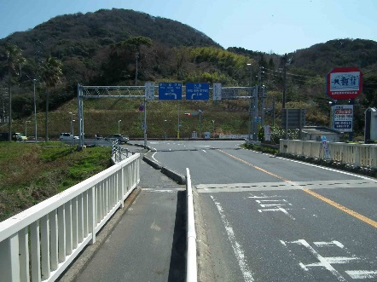
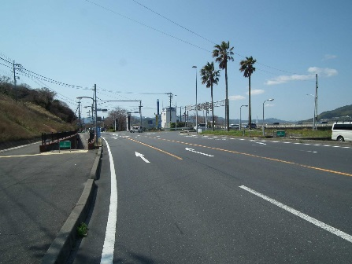
道路終点側
全景写真（起点側、終点側を記載すること）
架設年次※ |  | 延長（ｍ） | 通路幅員（ｍ）
昭和50年 |  | 141.7 | 3.0
道路起点側
道路終点側

道路起点側

※２： 架設年次が不明の場合は「不明」と記入する。

カルバート様式 2P001
状況写真（損傷状況） |  |  |  |  |  |  |  | 様式（その２）

○部材単位の判定区分がⅡ、Ⅲ又はⅣの場合には、直接関連する不具合の写真を記載のこと。
○写真は、不具合の程度が分かるように添付すること。
カルバート本体 | 【判定区分： | Ⅰ | 】 | カルバート本体 | 【判定区分： | Ⅰ | 】
写真1
写真2
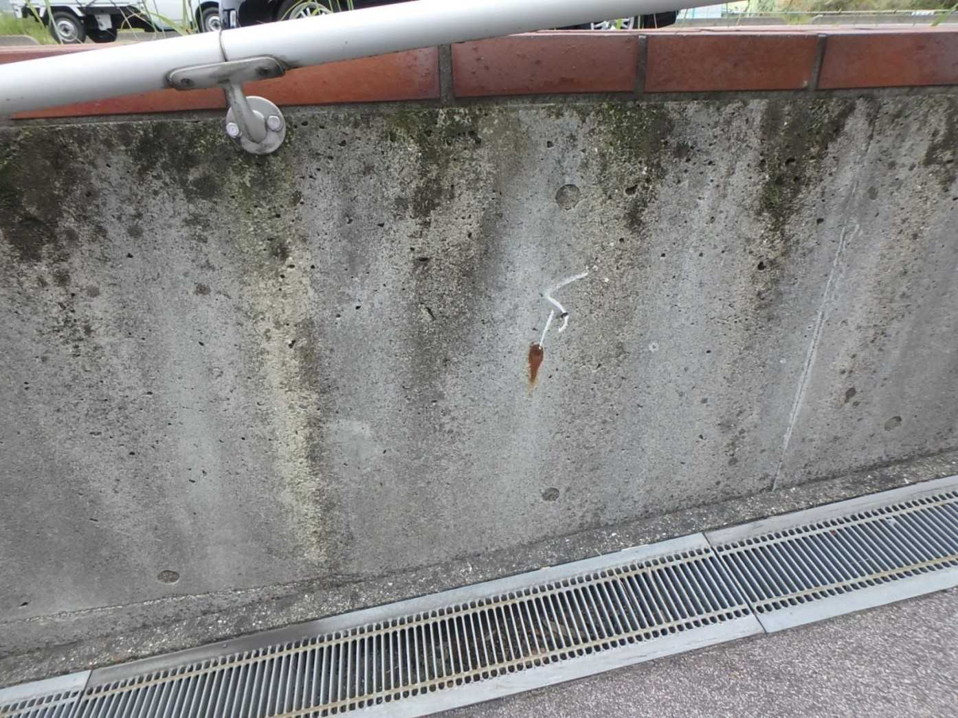 側壁0102 さび汁 |  |  |  | 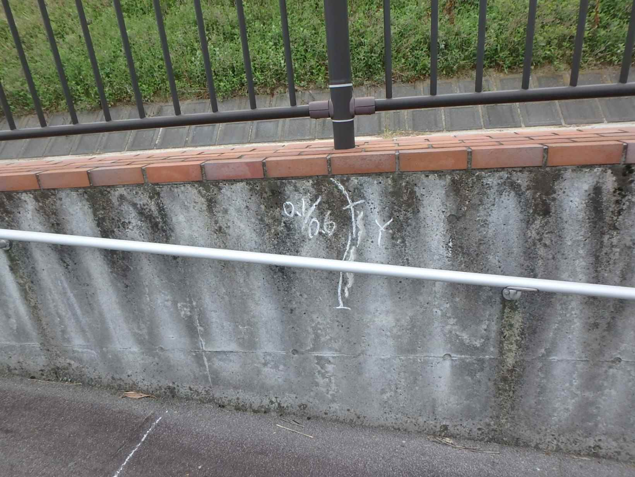 側壁0101 ひびわれ(W=0.1mm)、遊離石灰

写真3
写真4
カルバート本体 | 【判定区分： | Ⅱ | 】 | カルバート本体 | 【判定区分： | Ⅰ | 】
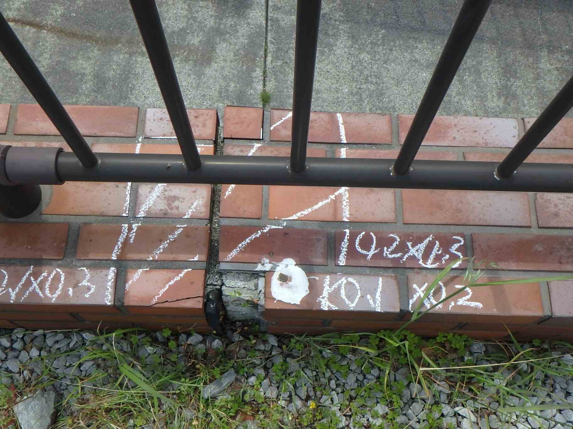 側壁0102 うき、欠損 |  |  |  | 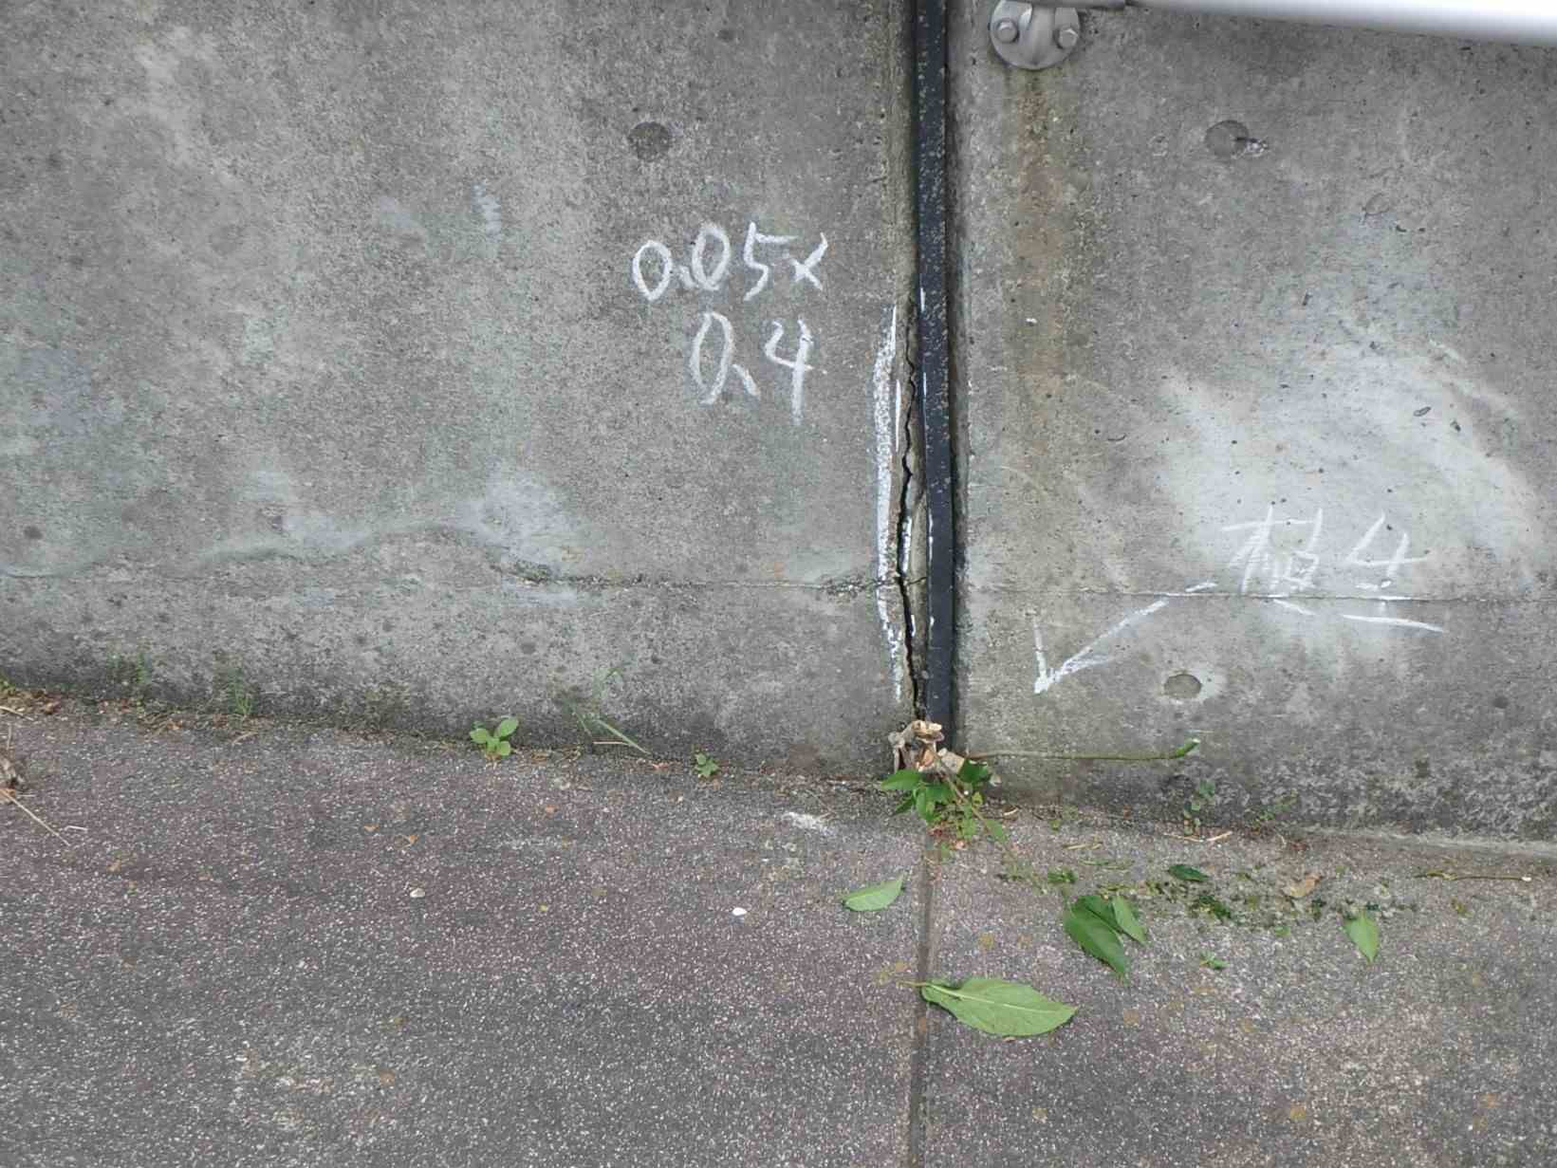 側壁0101 うき

カルバート様式 2P002
状況写真（損傷状況） |  |  |  |  |  |  |  | 様式（その２）

○部材単位の判定区分がⅡ、Ⅲ又はⅣの場合には、直接関連する不具合の写真を記載のこと。
○写真は、不具合の程度が分かるように添付すること。
カルバート本体 | 【判定区分： | Ⅰ | 】 | カルバート本体 | 【判定区分： | Ⅱ | 】
写真5
写真6
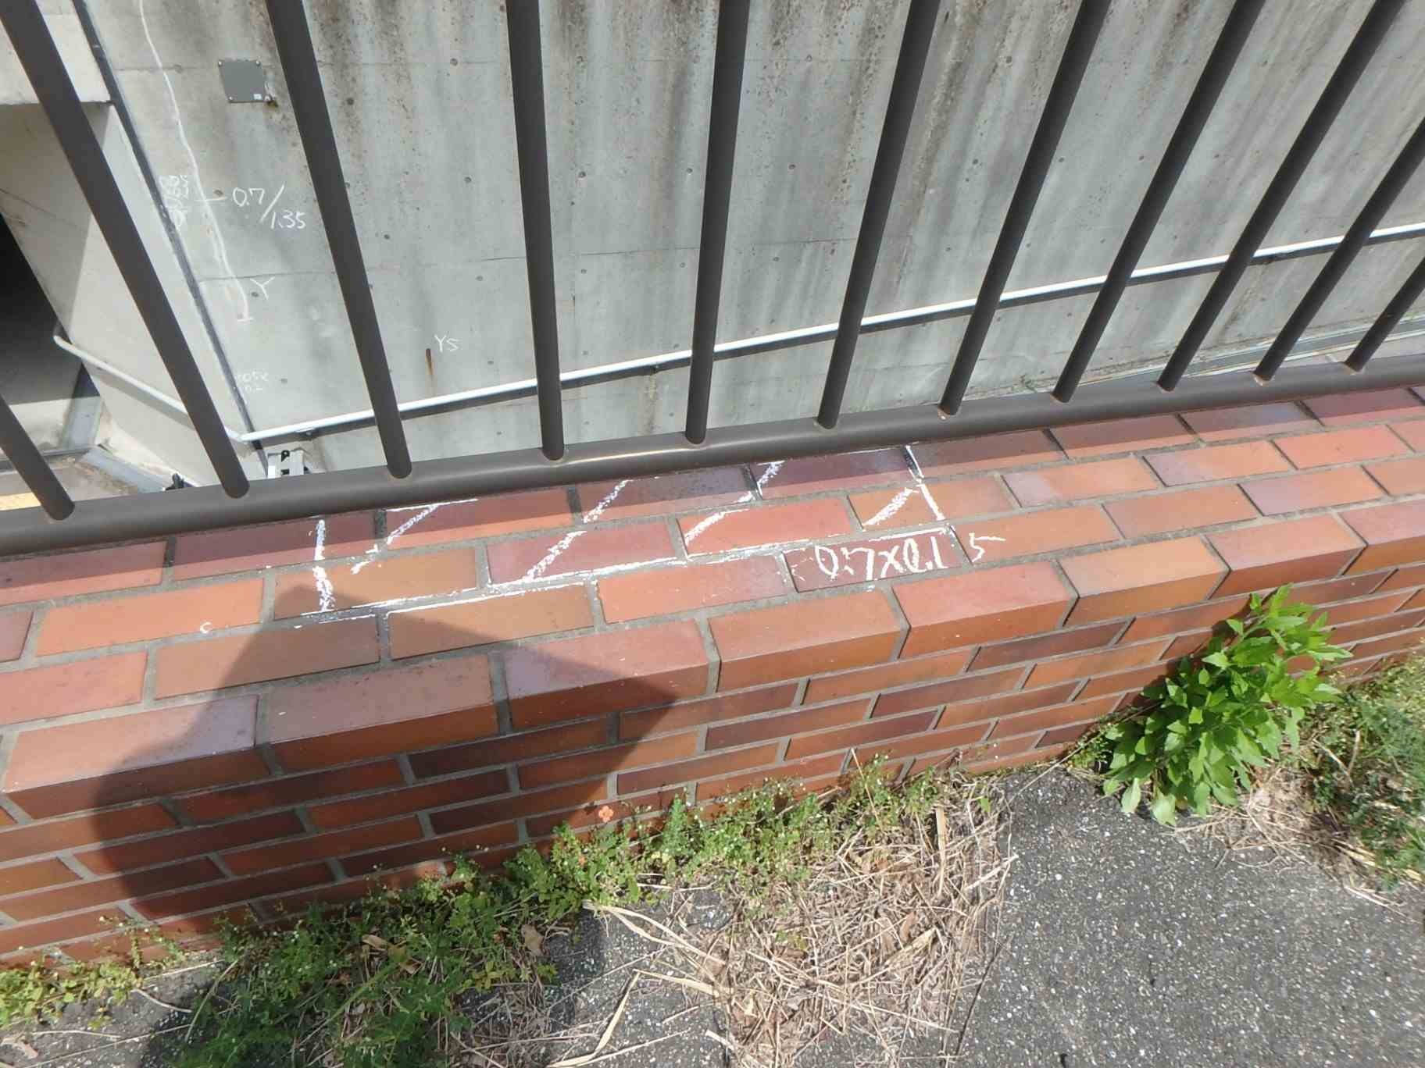 側壁0201 うき |  |  |  | 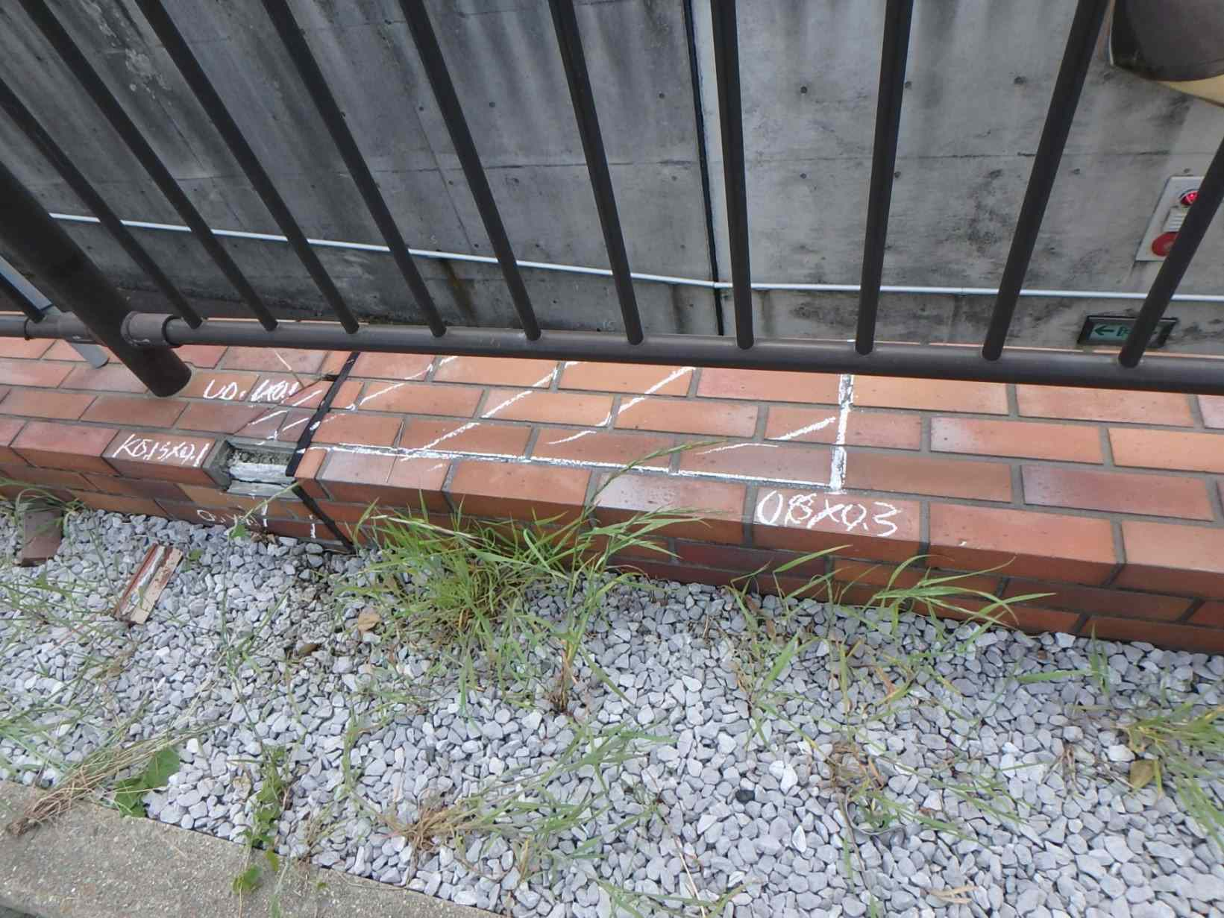 側壁0202 うき

写真7
写真8
カルバート本体 | 【判定区分： | Ⅱ | 】 | カルバート本体 | 【判定区分： | Ⅱ | 】
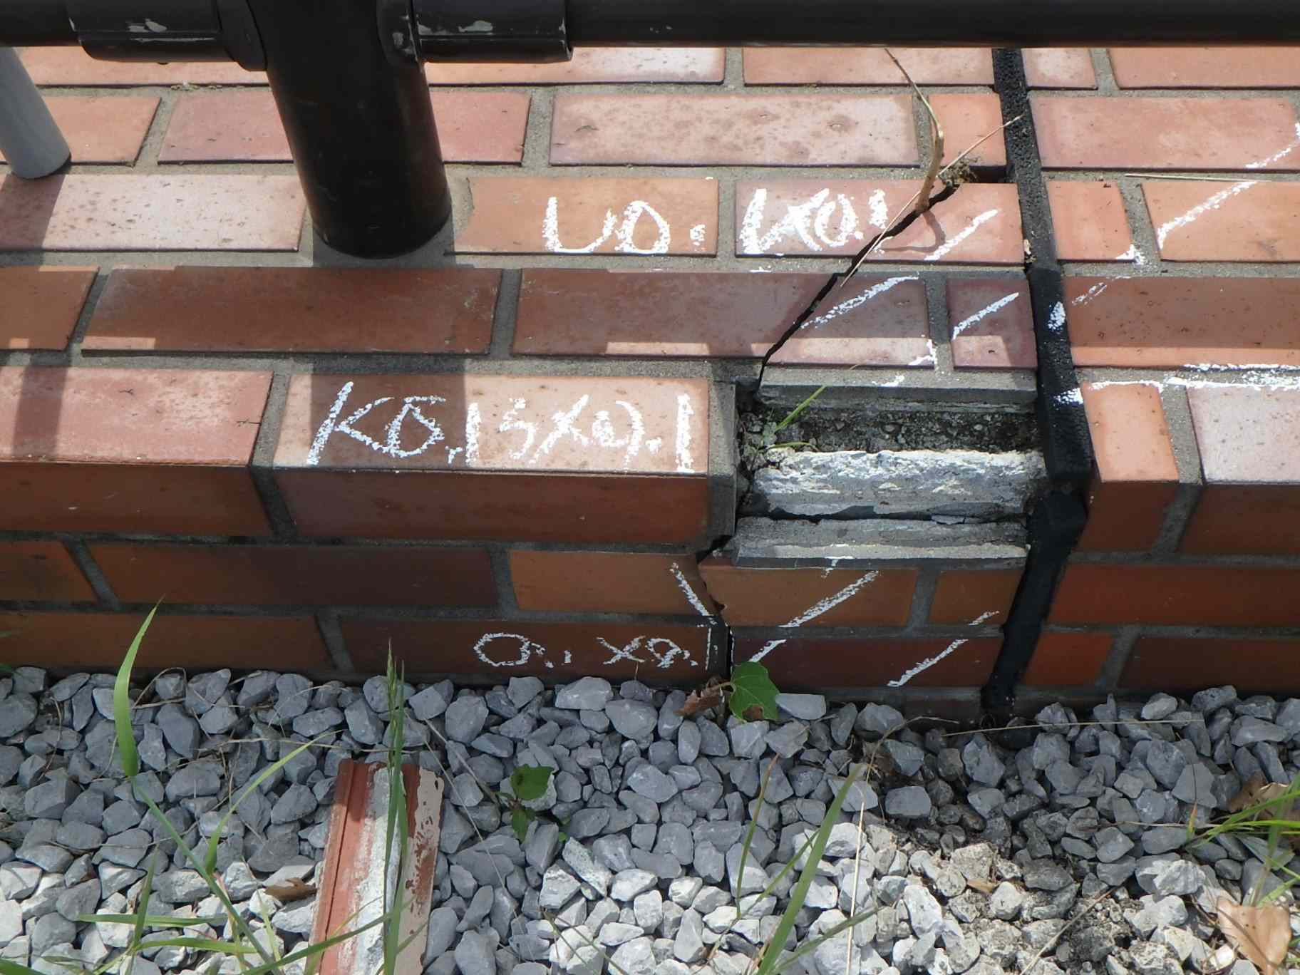 側壁0202 うき、欠損 |  |  |  | 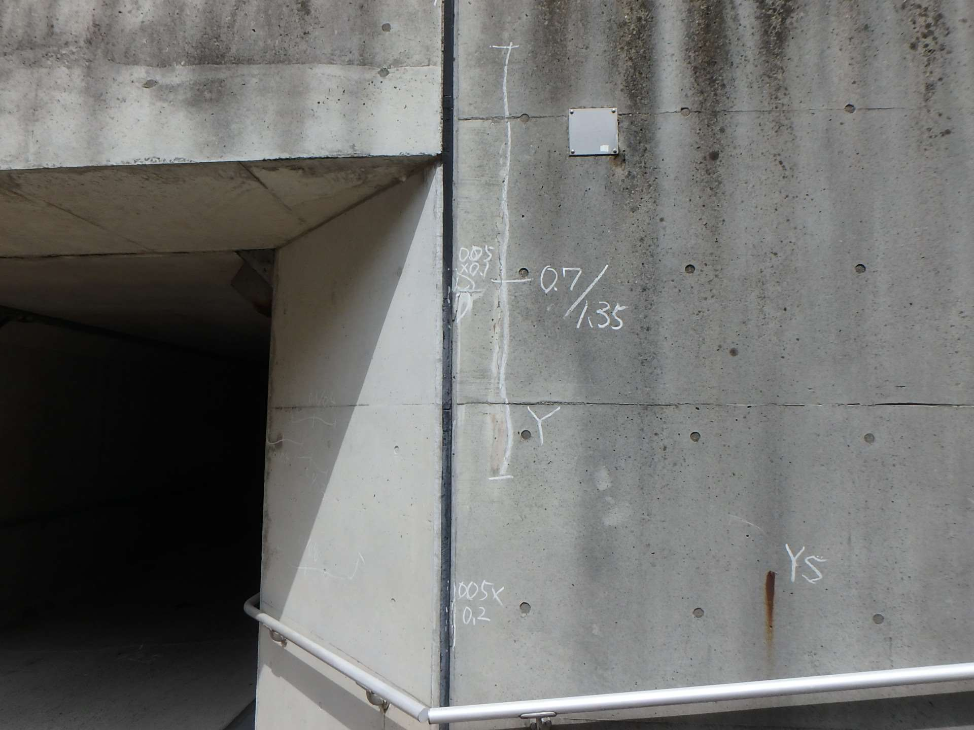 側壁0202 ひびわれ(W=0.7mm)、遊離石灰、うき

カルバート様式 2P003
状況写真（損傷状況） |  |  |  |  |  |  |  | 様式（その２）

○部材単位の判定区分がⅡ、Ⅲ又はⅣの場合には、直接関連する不具合の写真を記載のこと。
○写真は、不具合の程度が分かるように添付すること。
カルバート本体 | 【判定区分： | Ⅱ | 】 | カルバート本体 | 【判定区分： | Ⅰ | 】
写真9
写真10
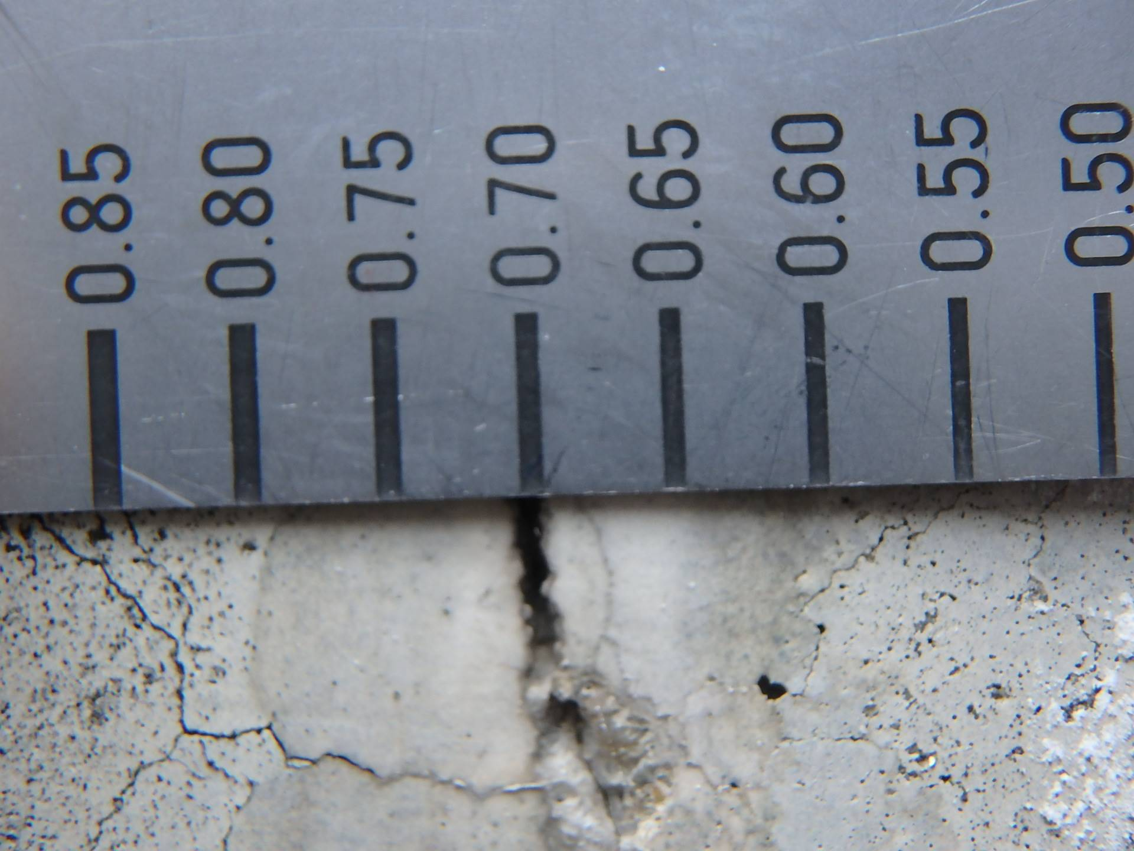 側壁0202 ひびわれ(W=0.7mm) |  |  |  | 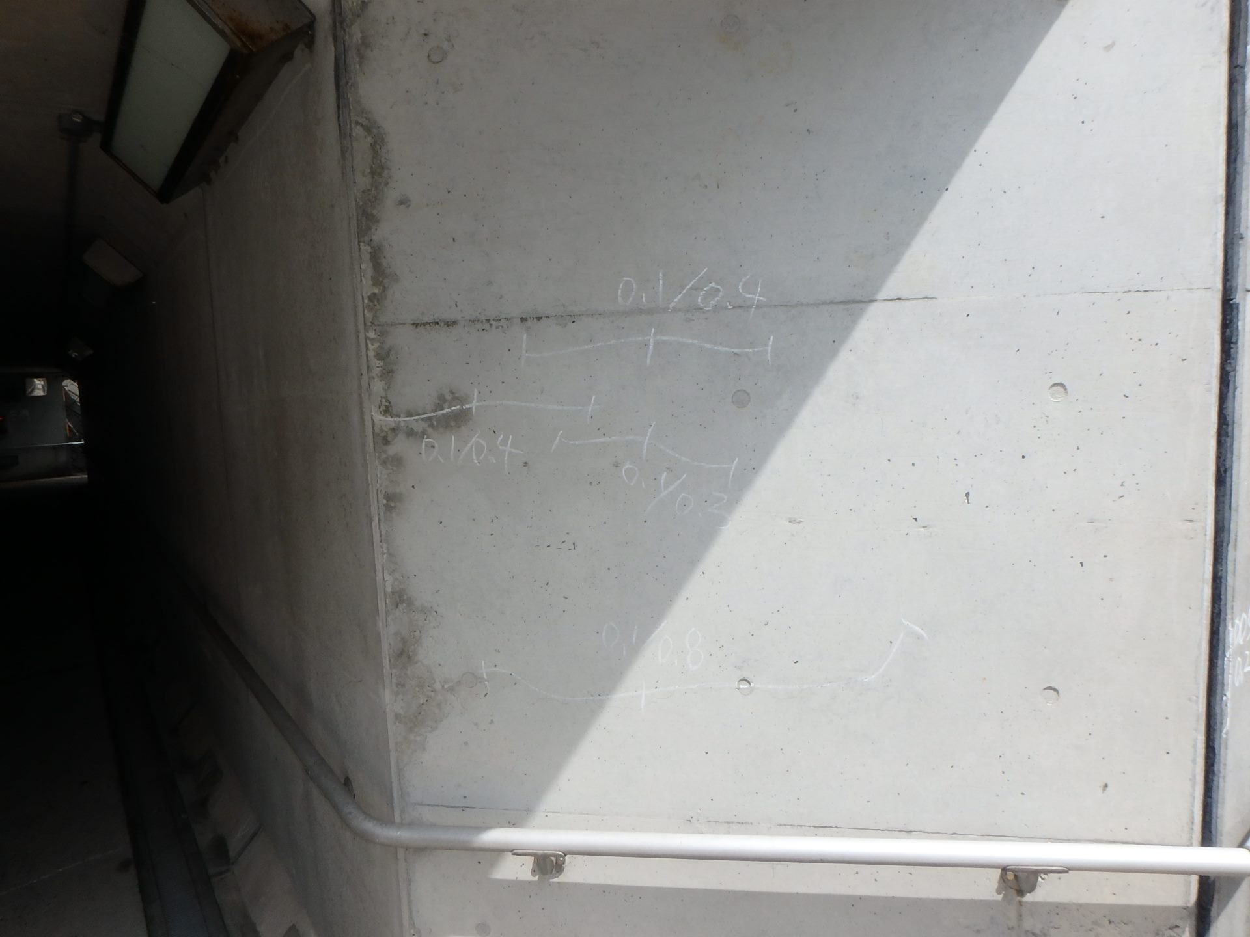 側壁0601 ひびわれ(W=0.1mm)

写真11
写真12
カルバート本体 | 【判定区分： | Ⅰ | 】 | カルバート本体 | 【判定区分： | Ⅱ | 】
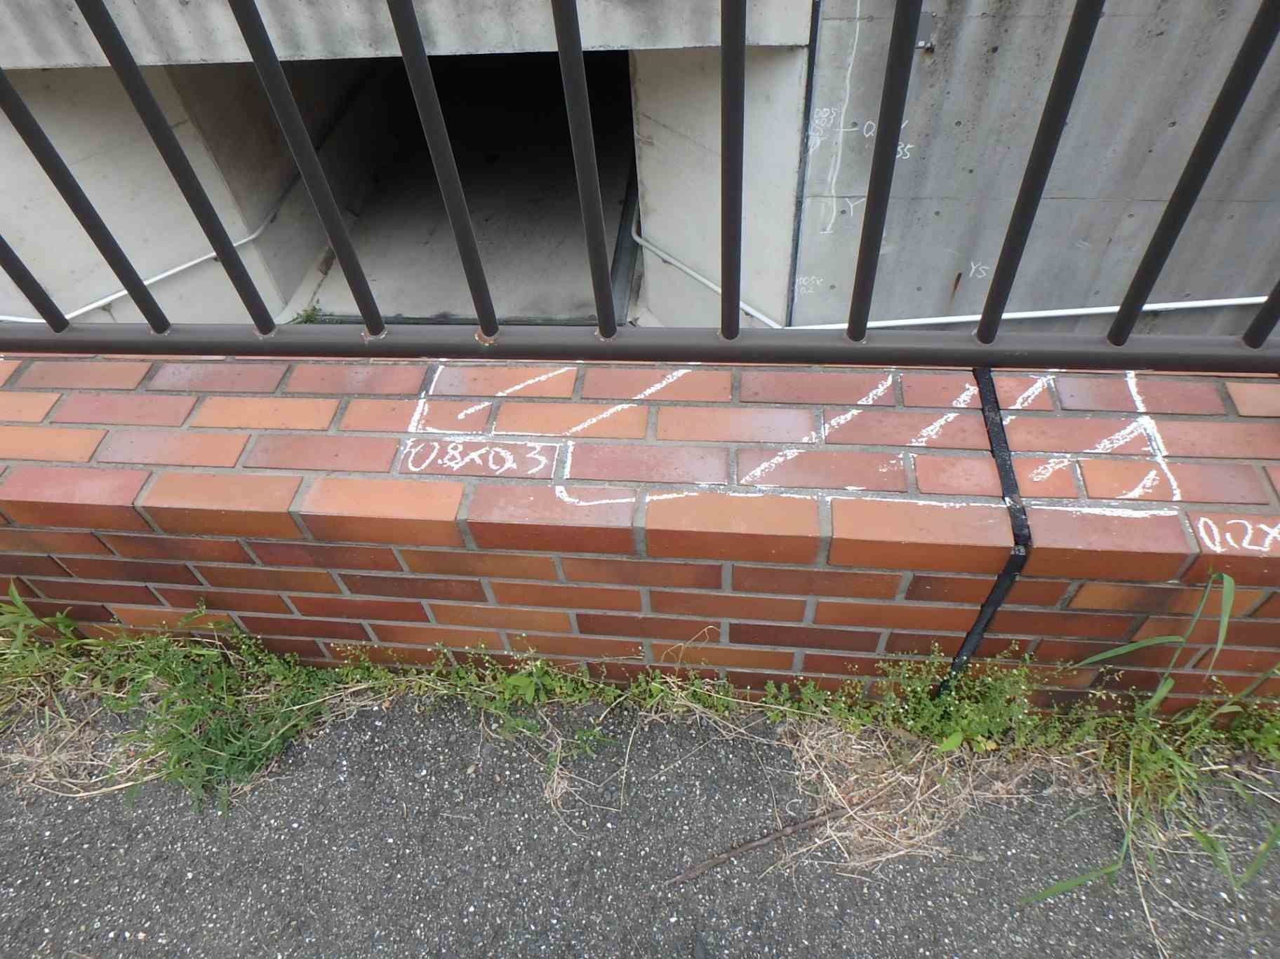 側壁0301 うき |  |  |  | 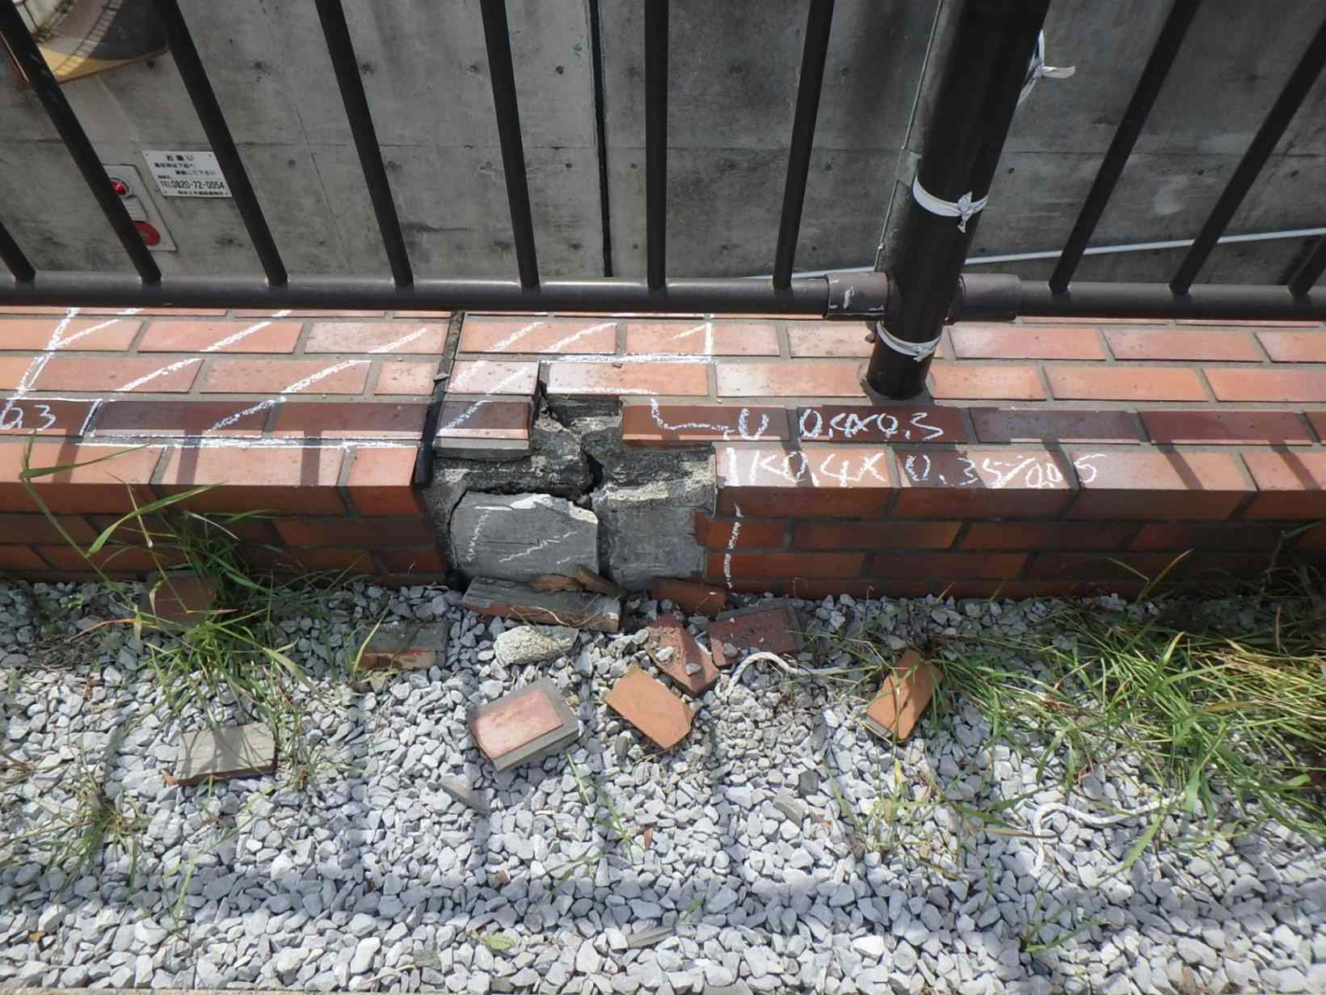 側壁0402 うき、欠損

カルバート様式 2P004
状況写真（損傷状況） |  |  |  |  |  |  |  | 様式（その２）

○部材単位の判定区分がⅡ、Ⅲ又はⅣの場合には、直接関連する不具合の写真を記載のこと。
○写真は、不具合の程度が分かるように添付すること。
カルバート本体 | 【判定区分： | Ⅰ | 】 | カルバート本体 | 【判定区分： | Ⅰ | 】
写真13
写真14
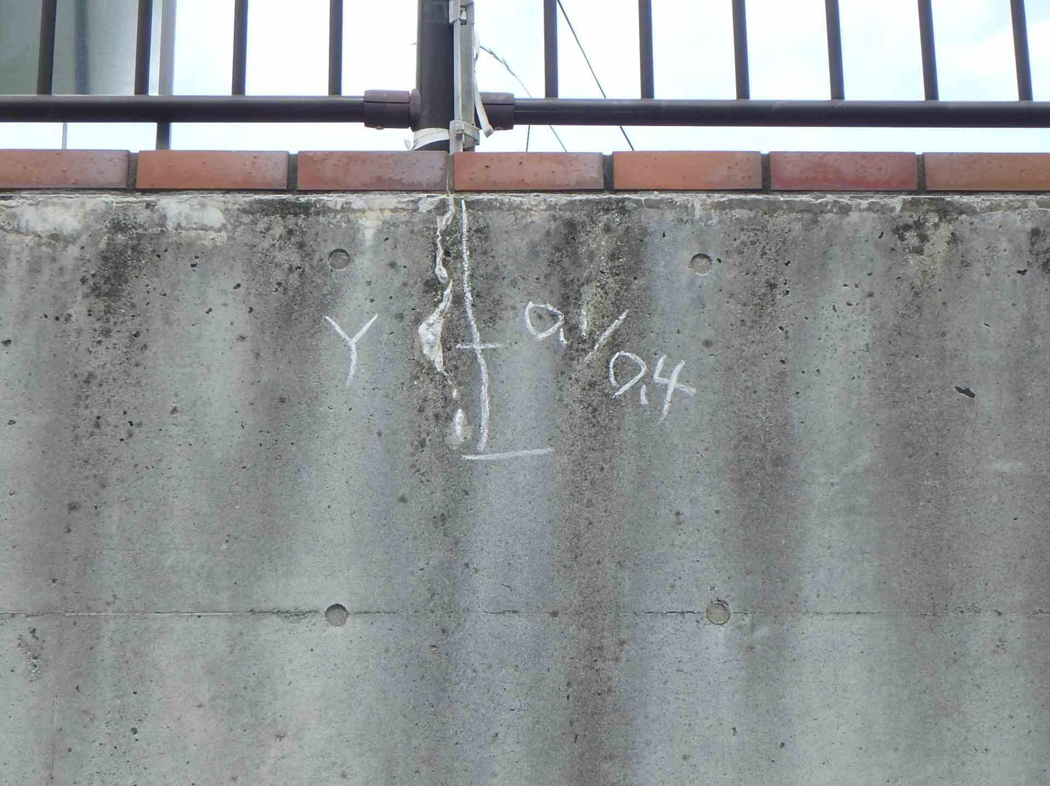 側壁0402 ひびわれ(W=0.1mm) |  |  |  | 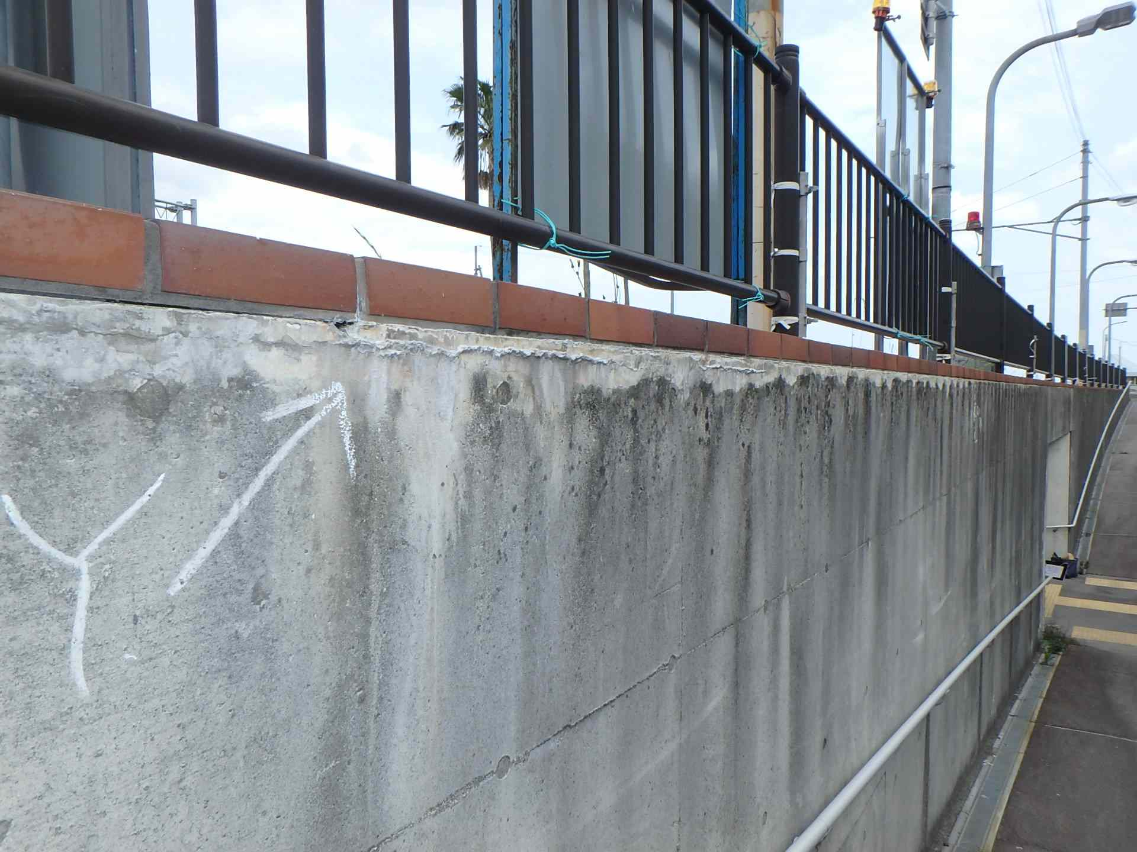 側壁0402 遊離石灰

写真15
写真16
カルバート本体 | 【判定区分： | Ⅰ | 】 | カルバート本体 | 【判定区分： | Ⅰ | 】
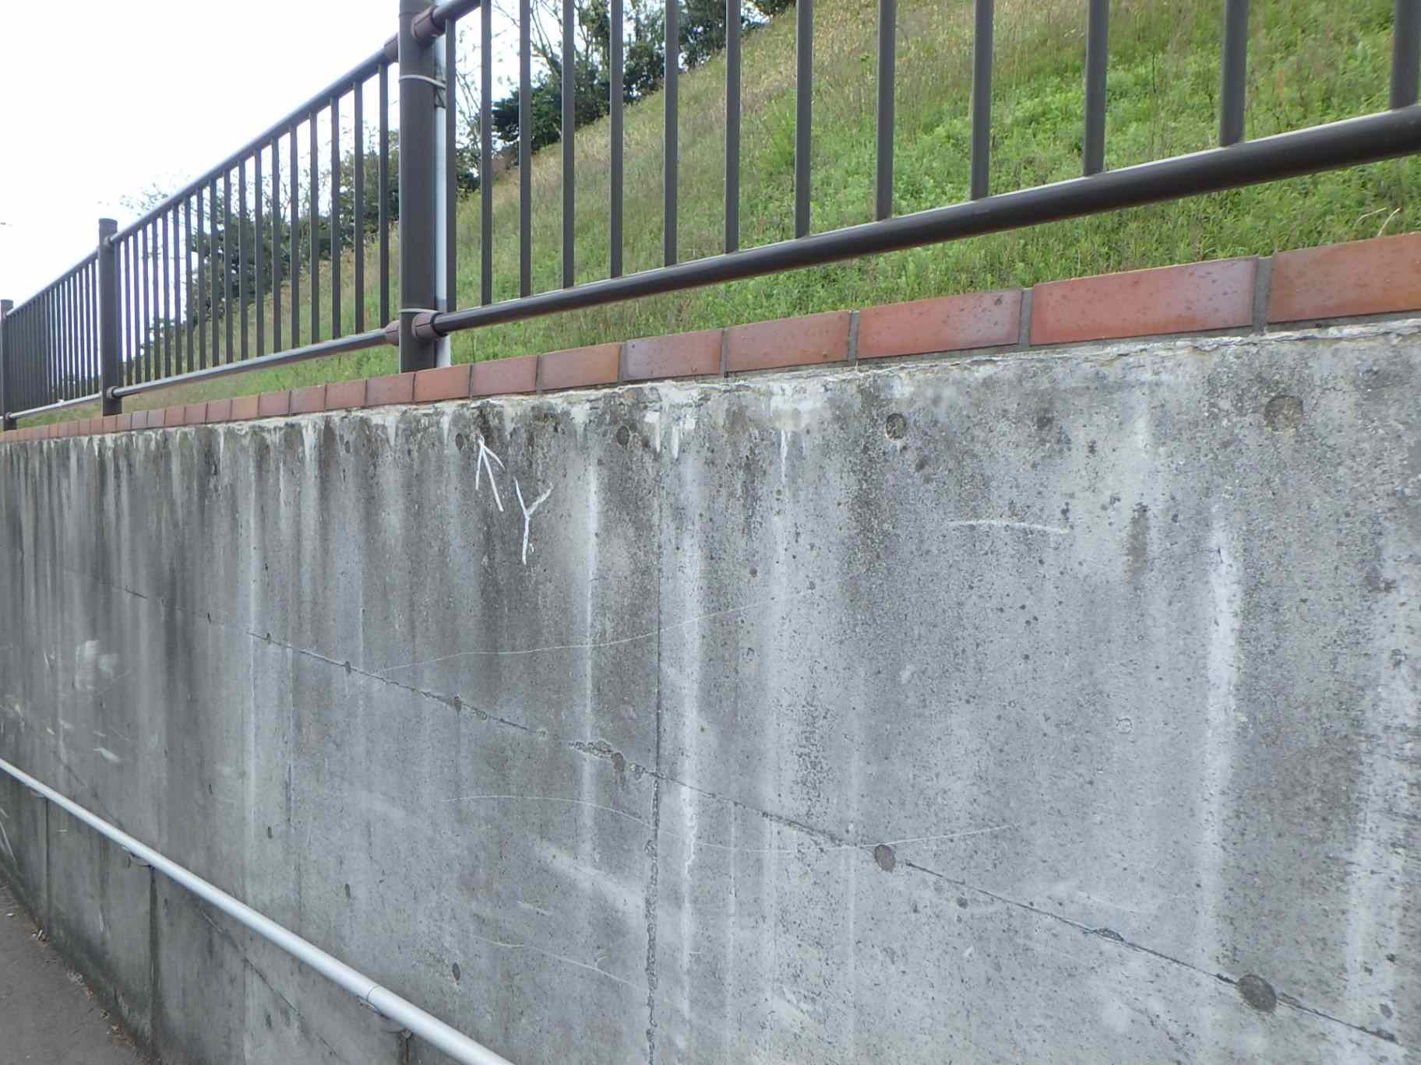 側壁0401 遊離石灰 |  |  |  | 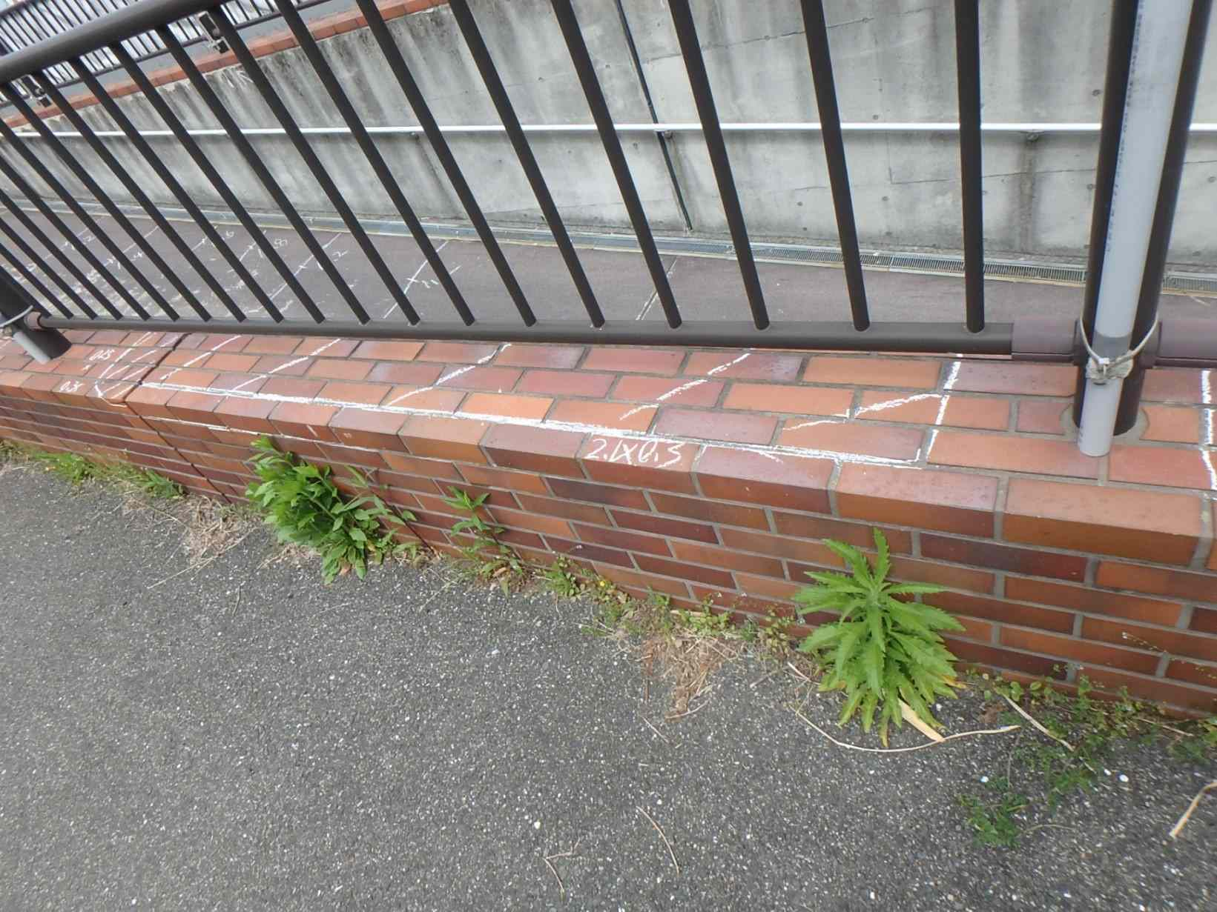 側壁0401 うき

カルバート様式 2P005
状況写真（損傷状況） |  |  |  |  |  |  |  | 様式（その２）

○部材単位の判定区分がⅡ、Ⅲ又はⅣの場合には、直接関連する不具合の写真を記載のこと。
○写真は、不具合の程度が分かるように添付すること。
カルバート本体 | 【判定区分： | Ⅱ | 】 |  | 【判定区分： | Ⅰ | 】
写真17
写真18
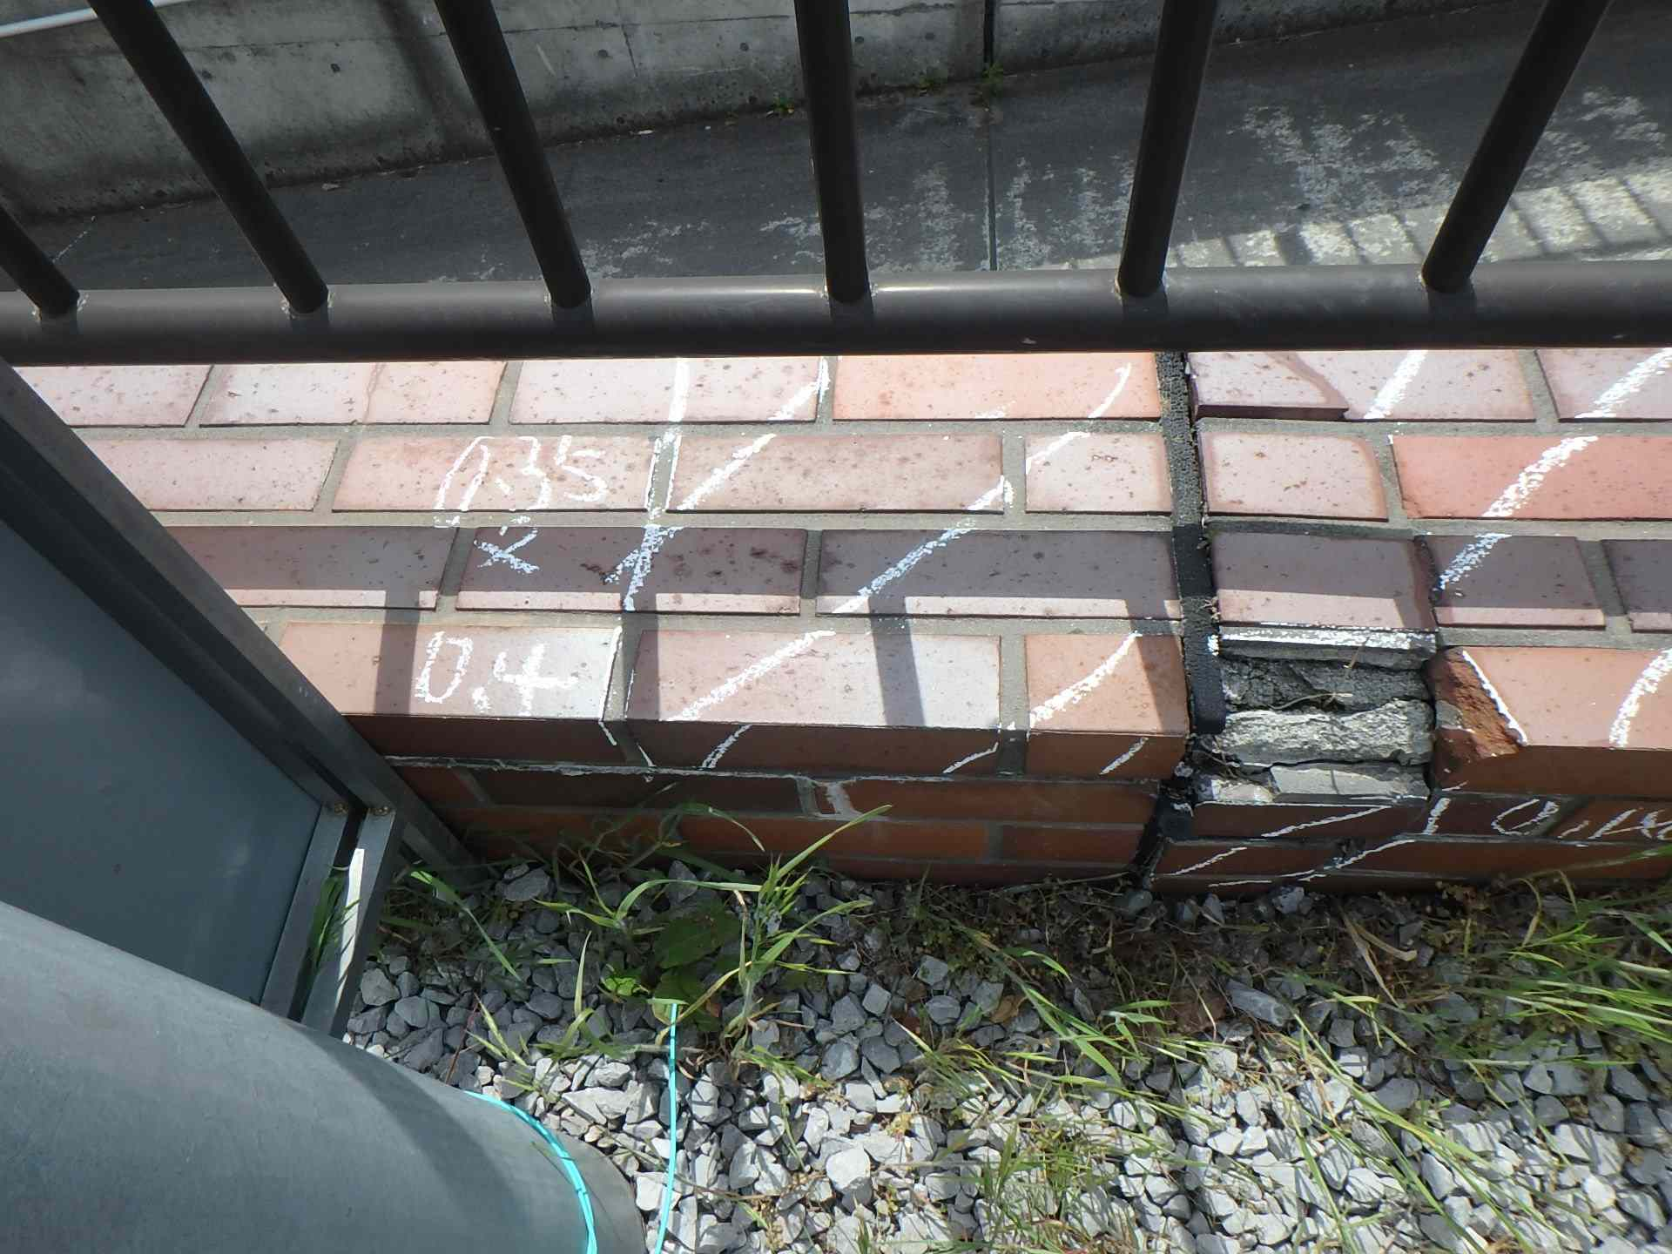 側壁0402 うき |  |  |  | 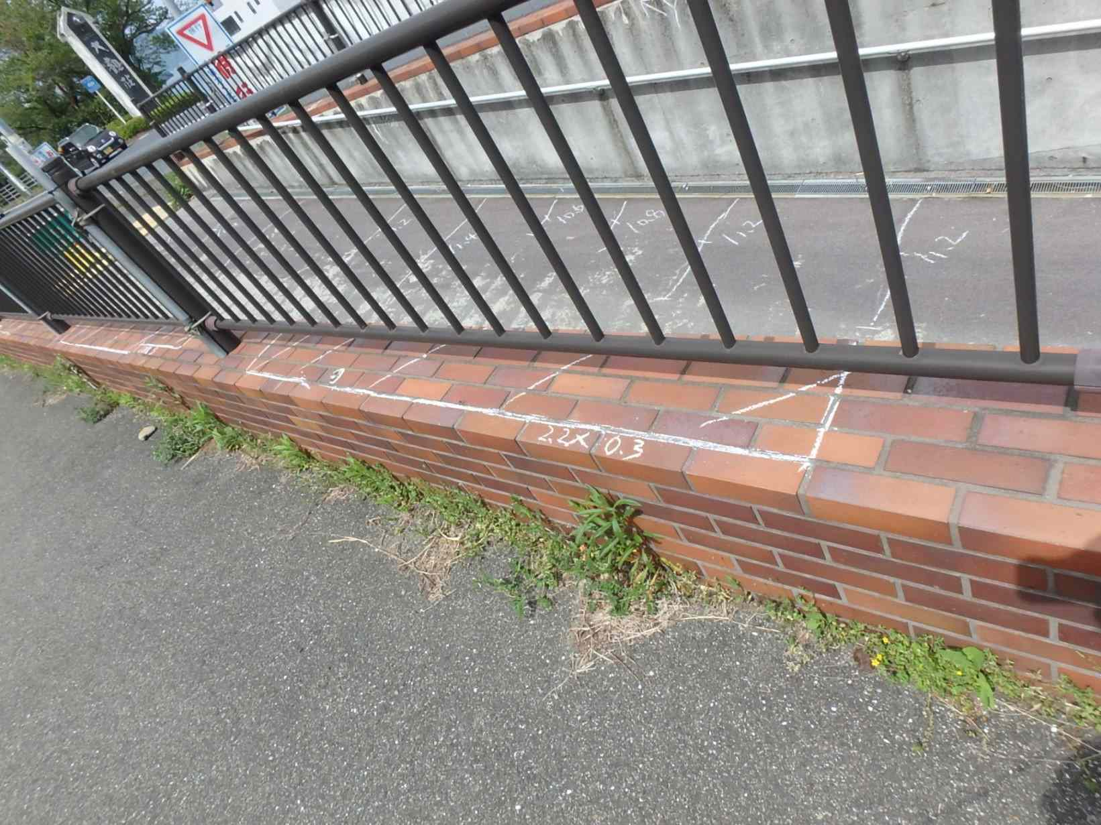 側壁0501 うき

写真19
写真20
カルバート本体 | 【判定区分： | Ⅱ | 】 | カルバート本体 | 【判定区分： | Ⅱ | 】
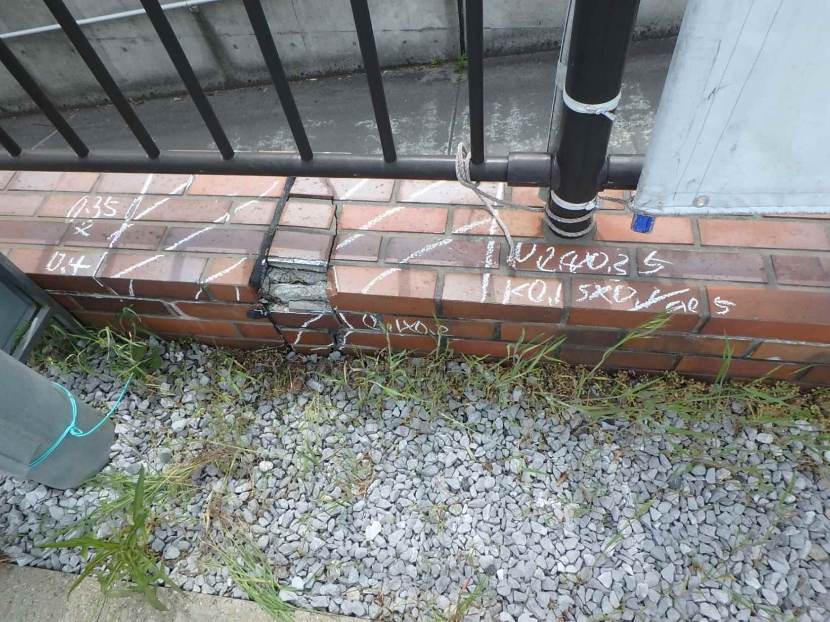 側壁0502 うき、欠損 |  |  |  | 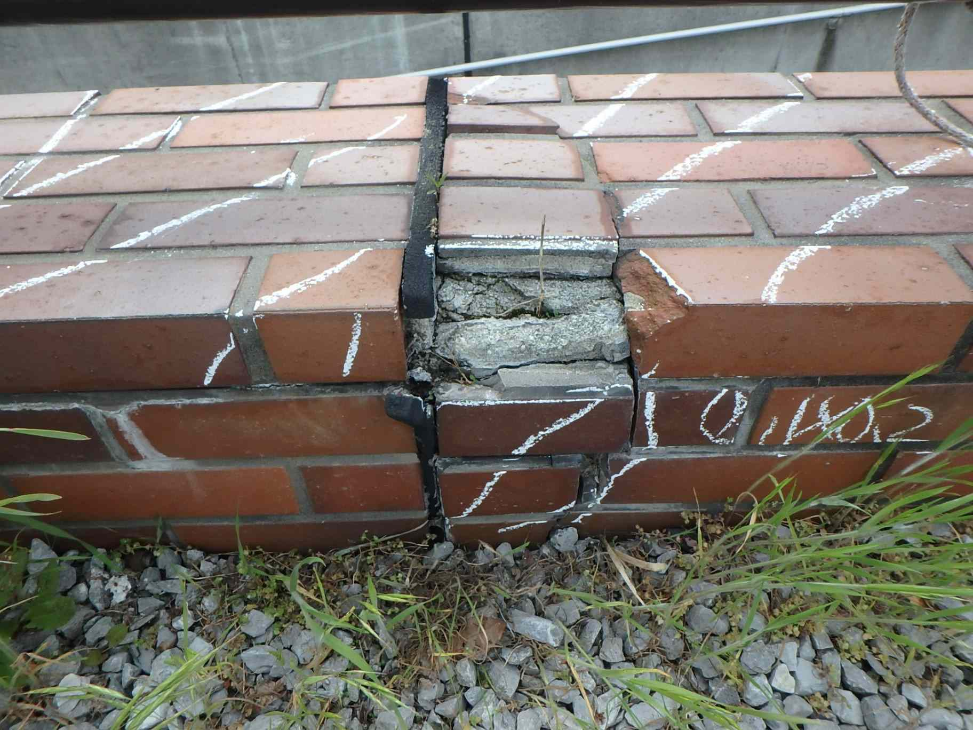 側壁0502 うき、欠損

カルバート様式 2P006
状況写真（損傷状況） |  |  |  |  |  |  |  | 様式（その２）

○部材単位の判定区分がⅡ、Ⅲ又はⅣの場合には、直接関連する不具合の写真を記載のこと。
○写真は、不具合の程度が分かるように添付すること。
カルバート本体 | 【判定区分： | Ⅰ | 】 | カルバート本体 | 【判定区分： | Ⅰ | 】
写真21
写真22
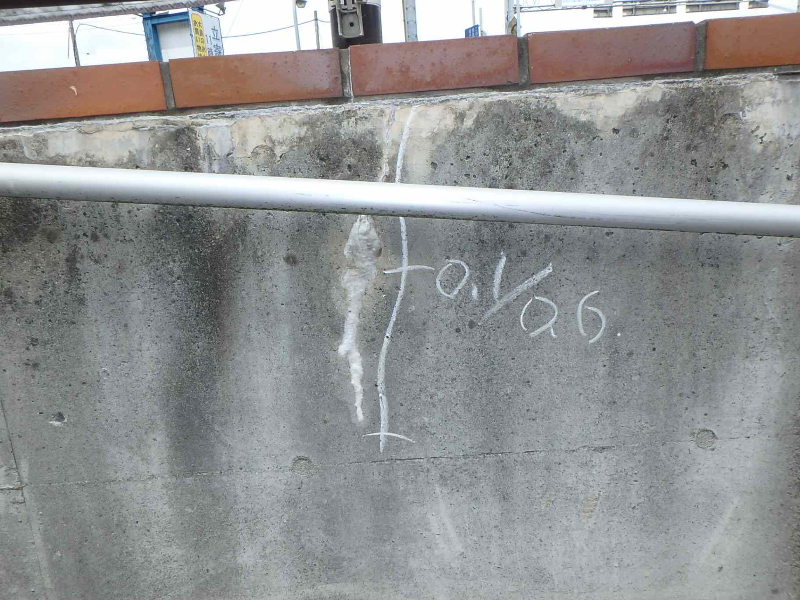 側壁0502 ひびわれ(W=0.1mm) |  |  |  | 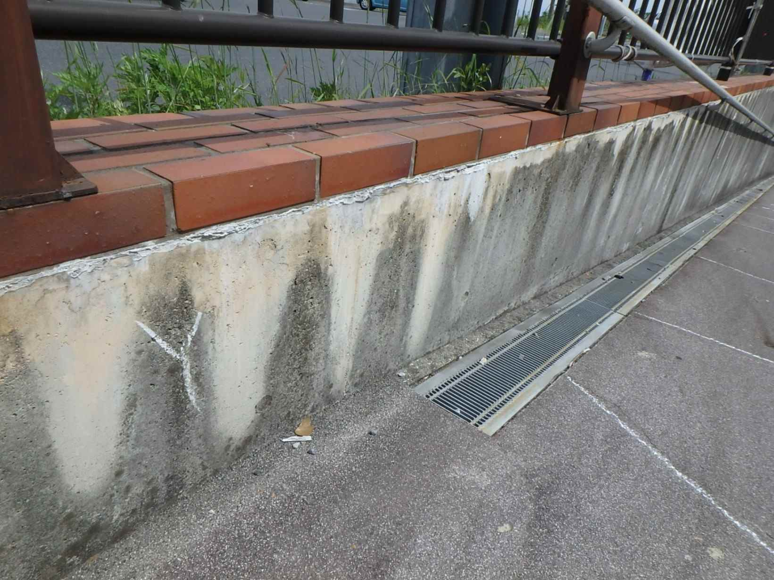 側壁0502 遊離石灰

写真24
カルバート本体 | 【判定区分： | Ⅰ | 】 | カルバート本体 | 【判定区分： | Ⅰ | 】
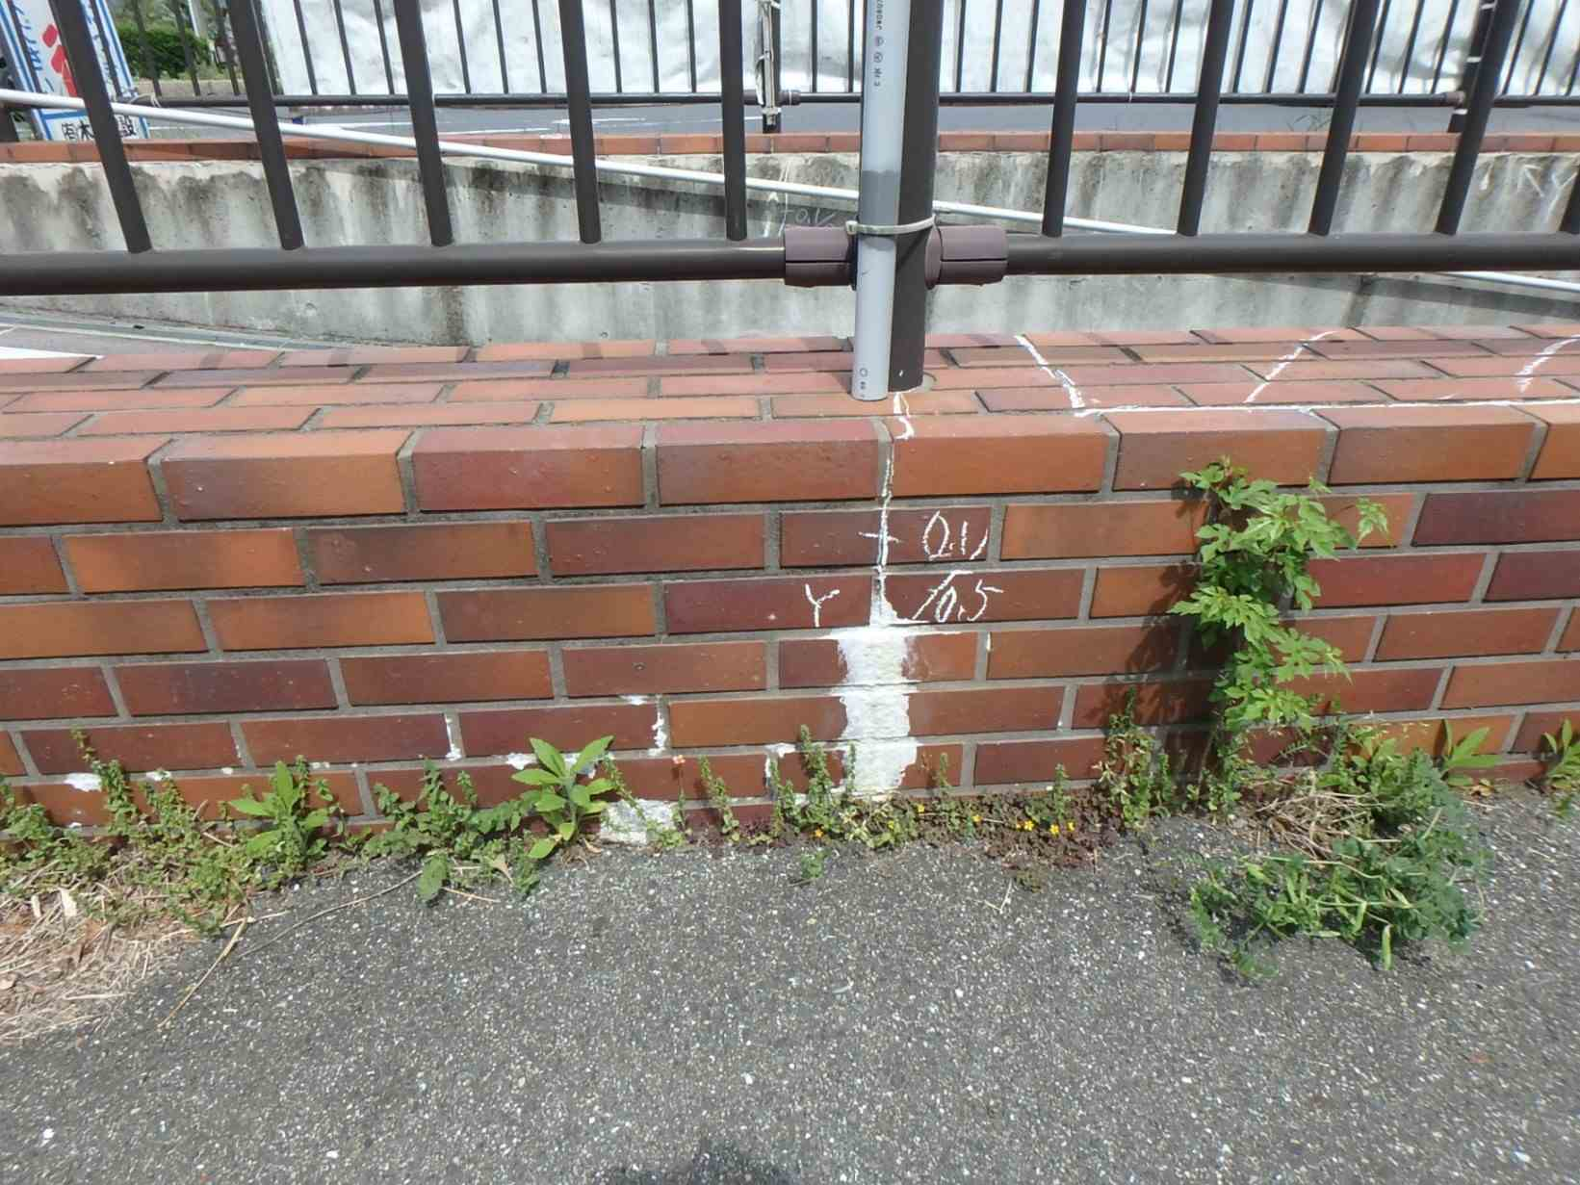 側壁0501 ひびわれ(W=0.1mm)、遊離石灰 |  |  |  | 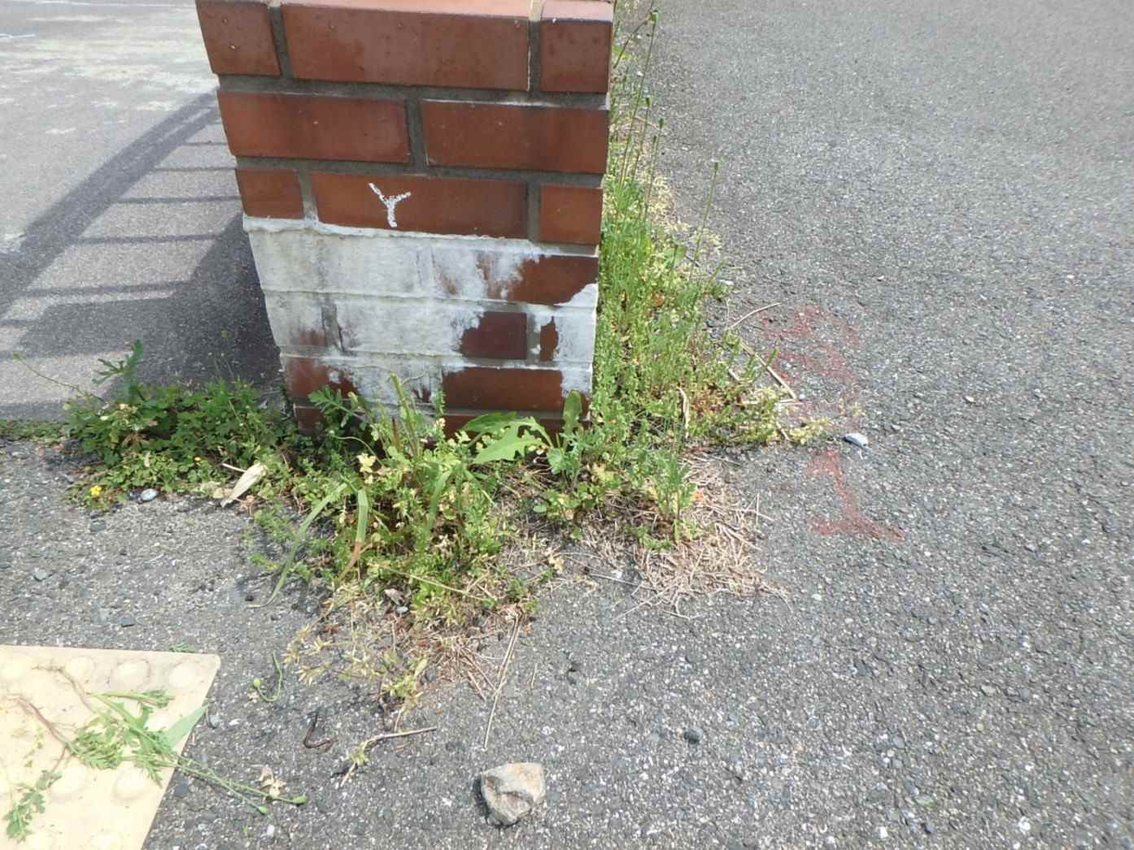 側壁0501 遊離石灰
写真23

カルバート様式 2P007
状況写真（損傷状況） |  |  |  |  |  |  |  | 様式（その２）

○部材単位の判定区分がⅡ、Ⅲ又はⅣの場合には、直接関連する不具合の写真を記載のこと。
○写真は、不具合の程度が分かるように添付すること。
カルバート本体 | 【判定区分： | Ⅰ | 】 | カルバート本体 | 【判定区分： | Ⅰ | 】
写真25
写真26
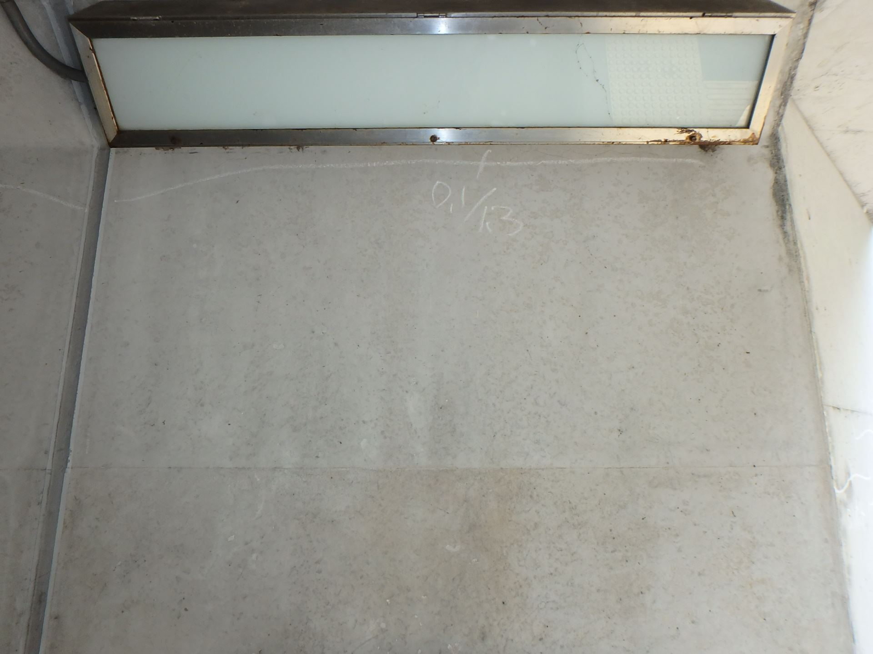 側壁0601 ひびわれ(W=0.1mm) |  |  |  | 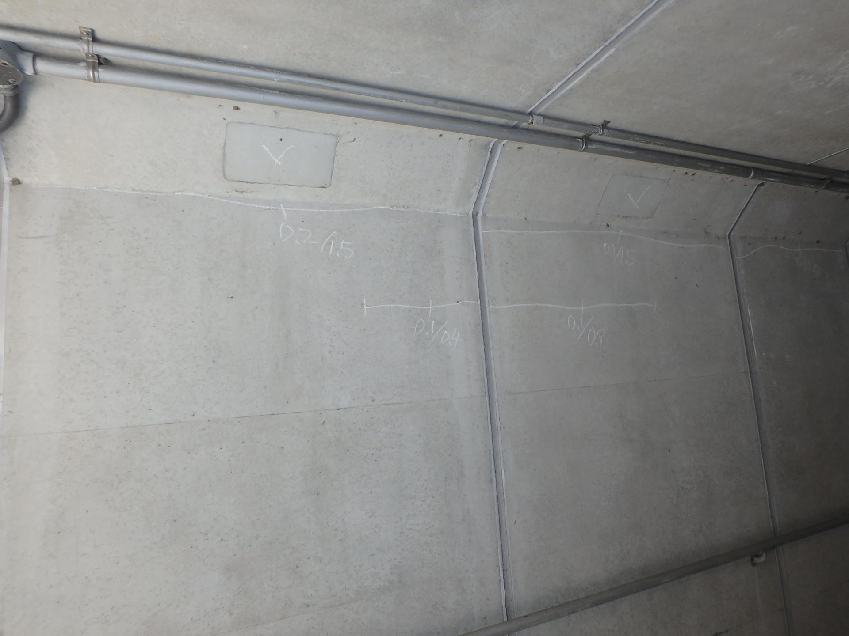 側壁0602 ひびわれ(W=0.2mm)

写真28
カルバート本体 | 【判定区分： | Ⅰ | 】 | カルバート本体 | 【判定区分： | Ⅰ | 】
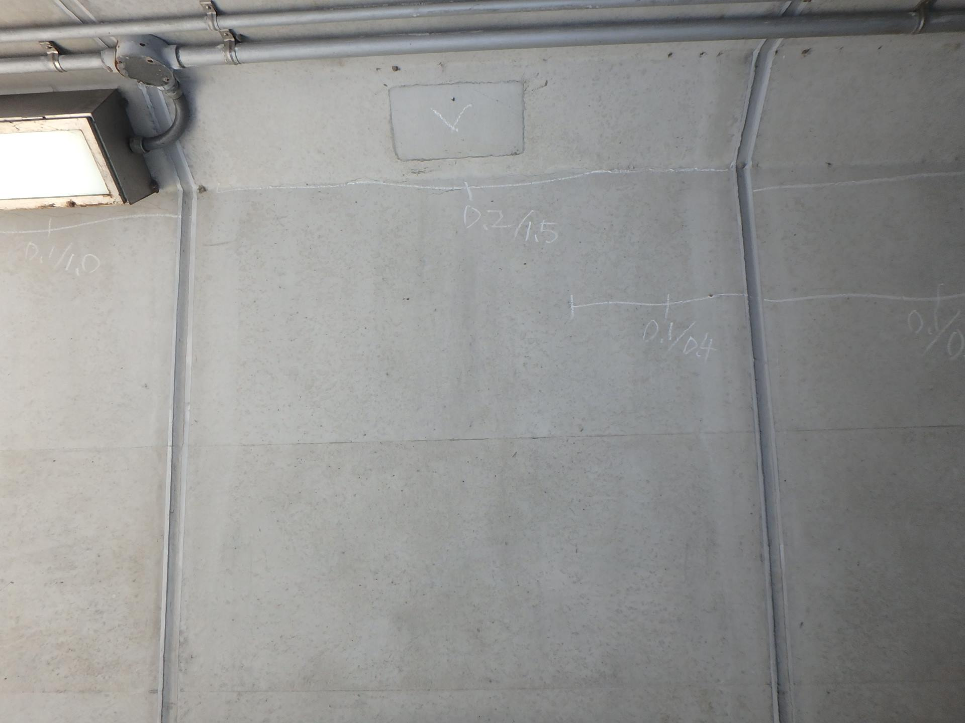 側壁0701 ひびわれ(W=0.2mm) |  |  |  | 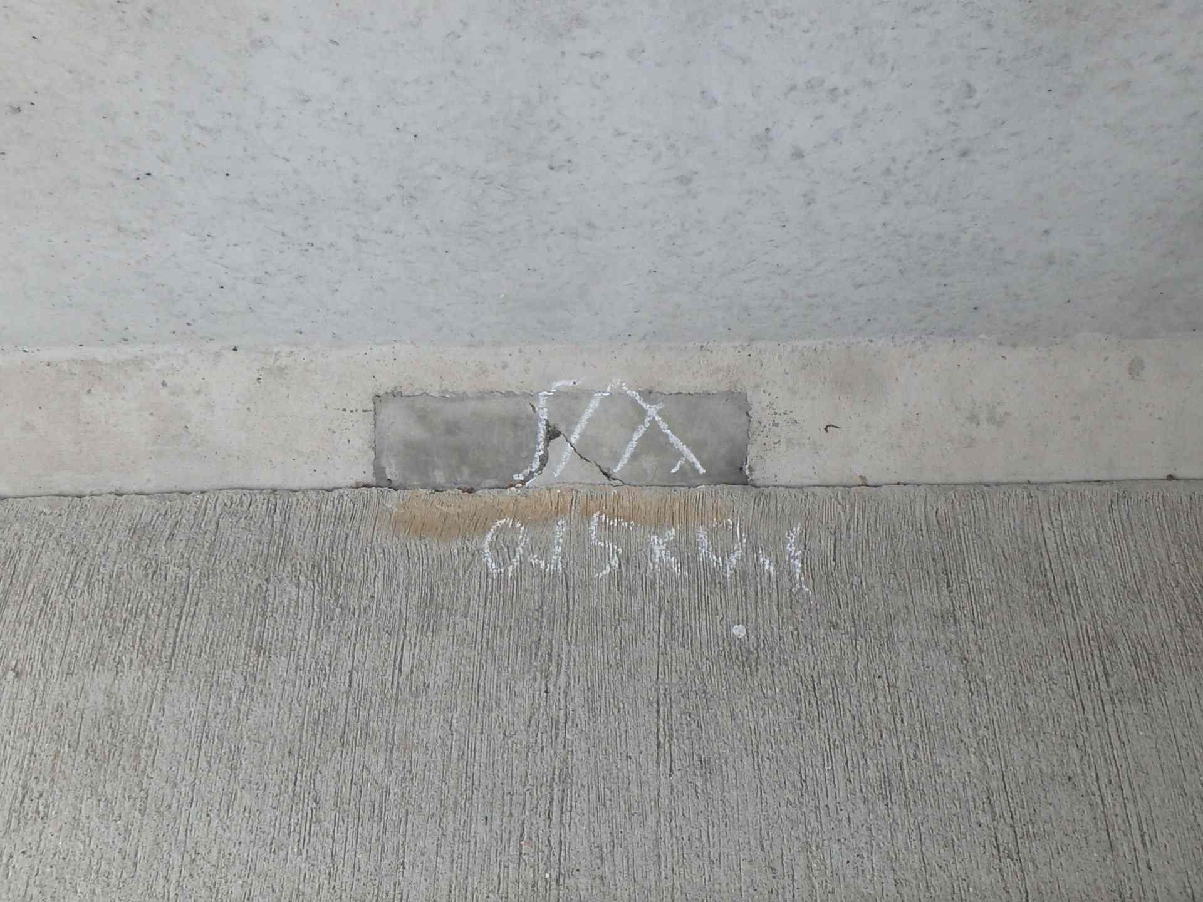 側壁0701 うき
写真27

カルバート様式 2P008
状況写真（損傷状況） |  |  |  |  |  |  |  | 様式（その２）

○部材単位の判定区分がⅡ、Ⅲ又はⅣの場合には、直接関連する不具合の写真を記載のこと。
○写真は、不具合の程度が分かるように添付すること。
カルバート本体 | 【判定区分： | Ⅰ | 】 | カルバート本体 | 【判定区分： | Ⅰ | 】
写真29
写真30
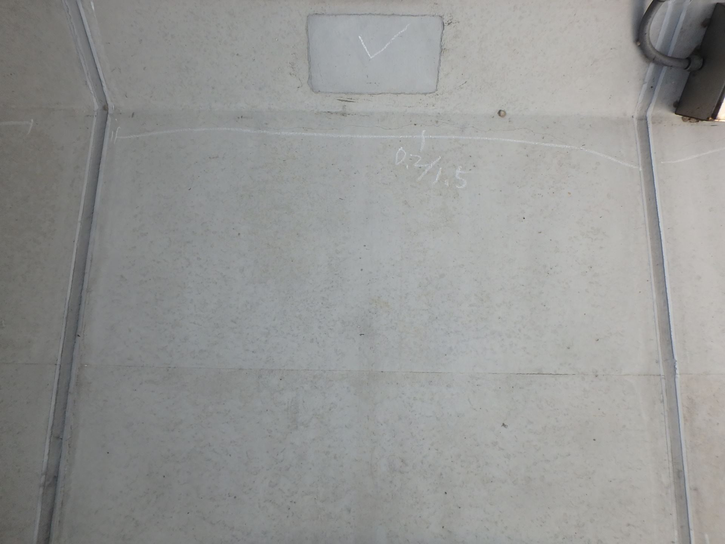 側壁0702 ひびわれ(W=0.2mm) |  |  |  | 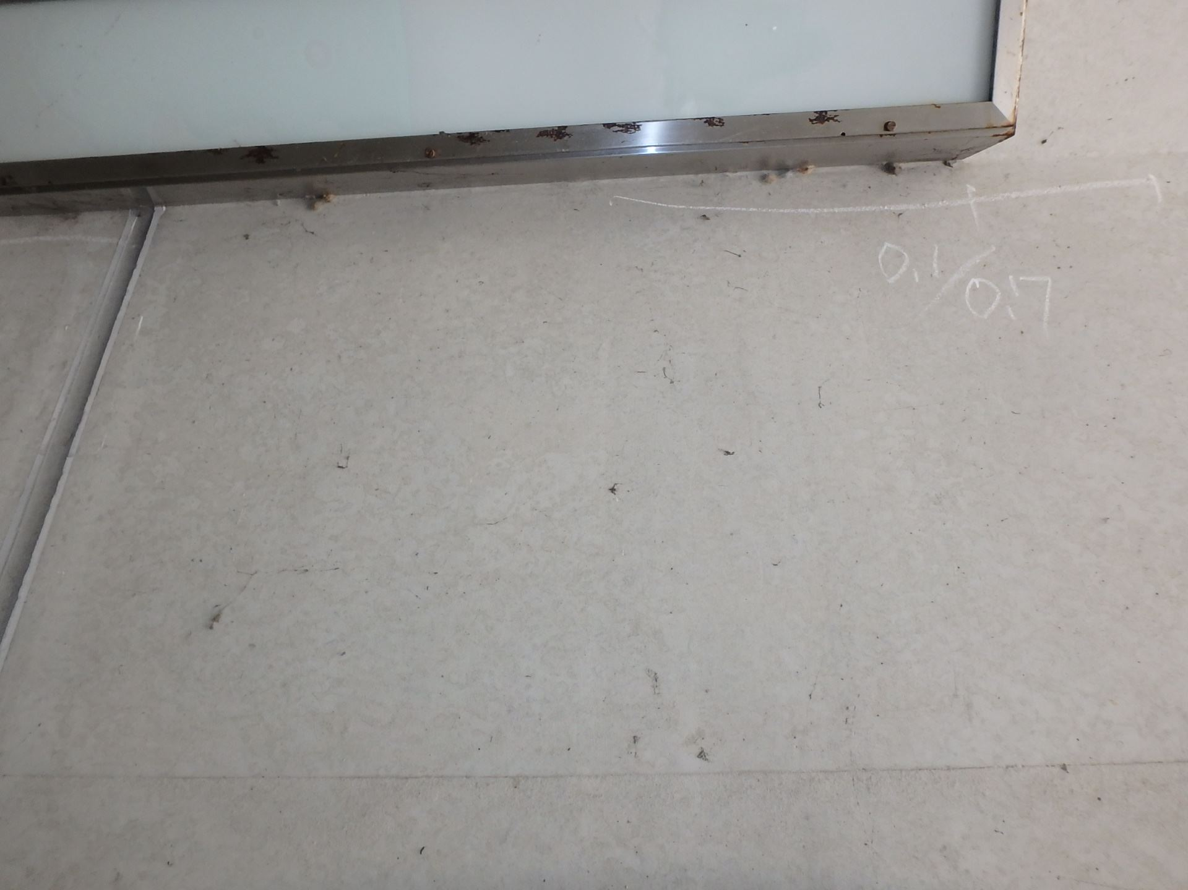 側壁0801 ひびわれ(W=0.1mm)

写真32
カルバート本体 | 【判定区分： | Ⅰ | 】 | カルバート本体 | 【判定区分： | Ⅰ | 】
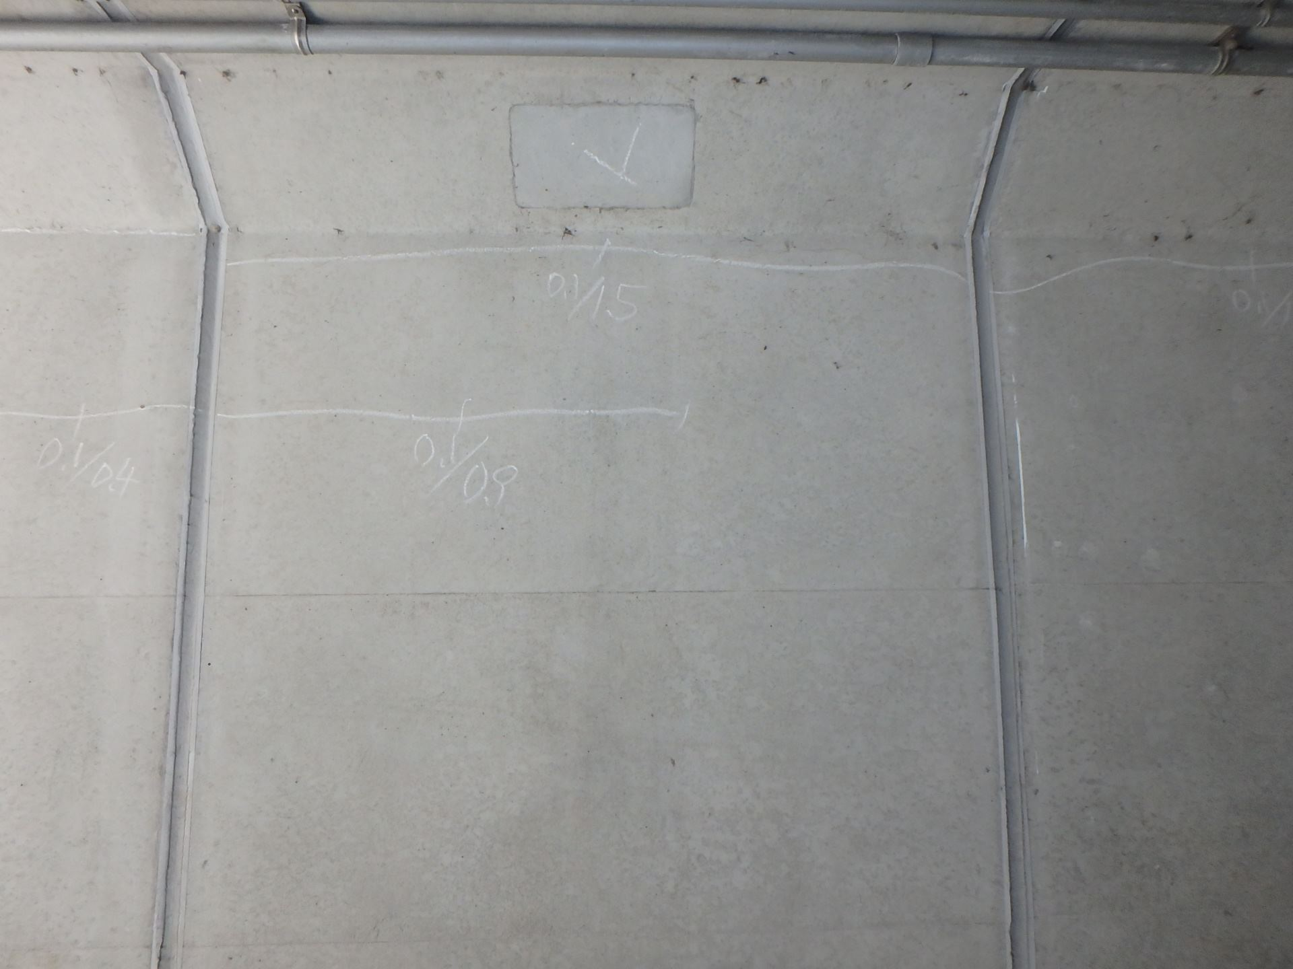 側壁0802 ひびわれ(W=0.2mm) |  |  |  | 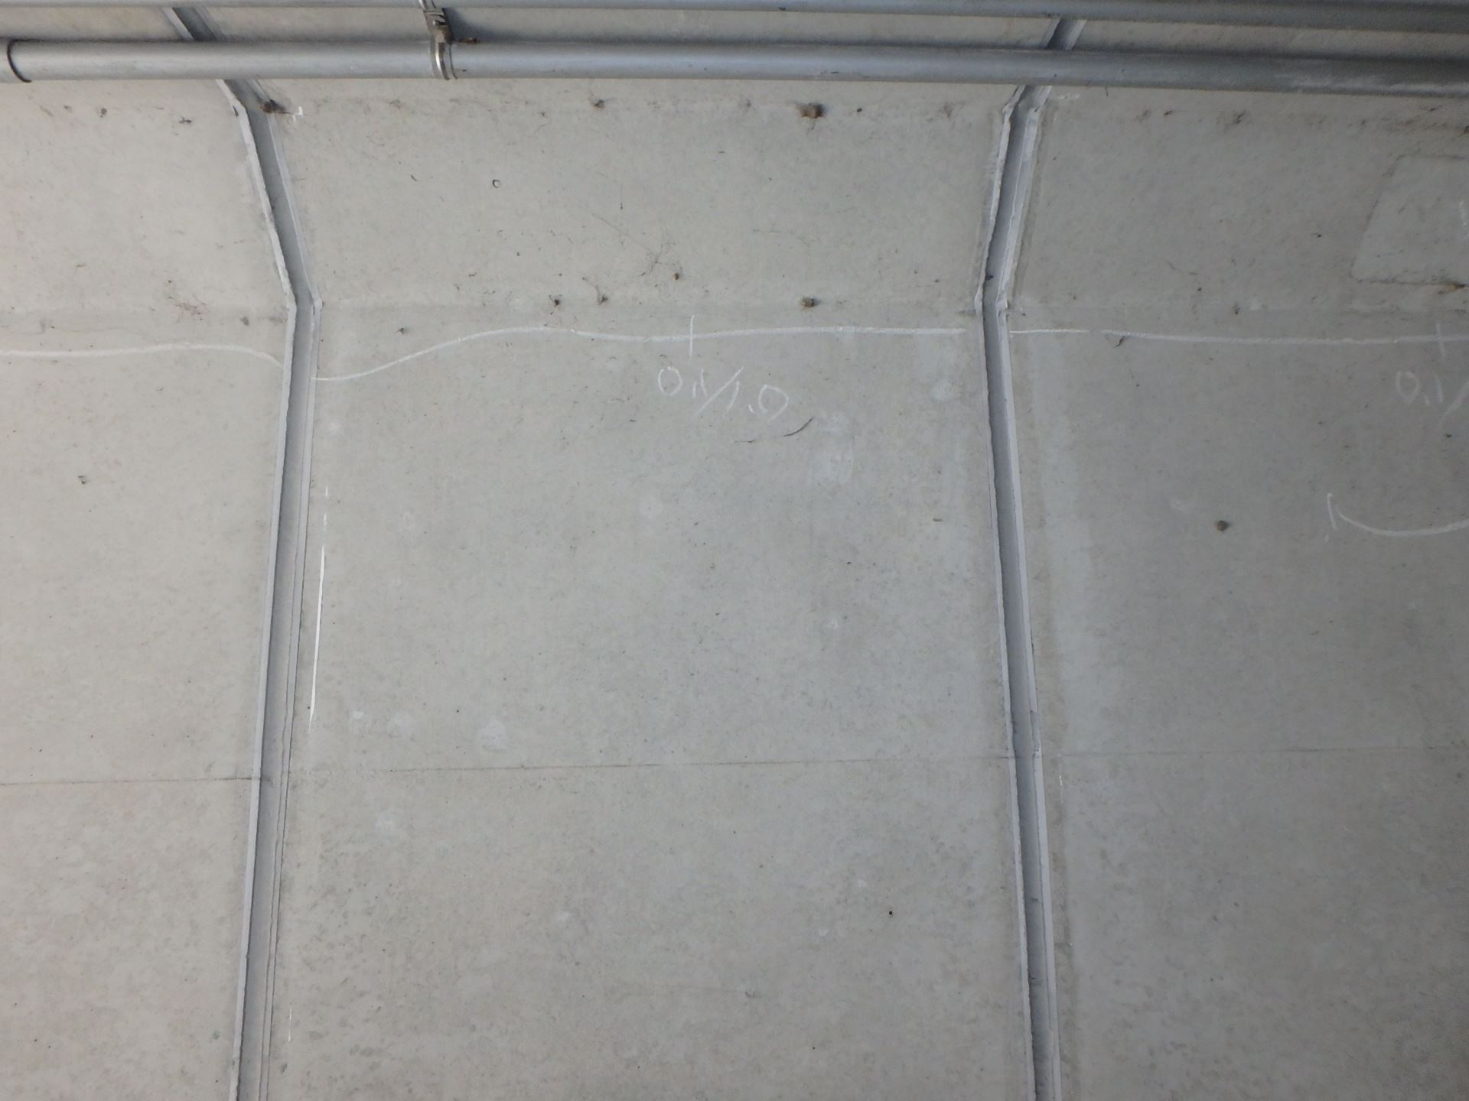 側壁0902 ひびわれ(W=0.1mm)
写真31

カルバート様式 2P009
状況写真（損傷状況） |  |  |  |  |  |  |  | 様式（その２）

○部材単位の判定区分がⅡ、Ⅲ又はⅣの場合には、直接関連する不具合の写真を記載のこと。
○写真は、不具合の程度が分かるように添付すること。
カルバート本体 | 【判定区分： | Ⅰ | 】 | カルバート本体 | 【判定区分： | Ⅰ | 】
写真33
写真34
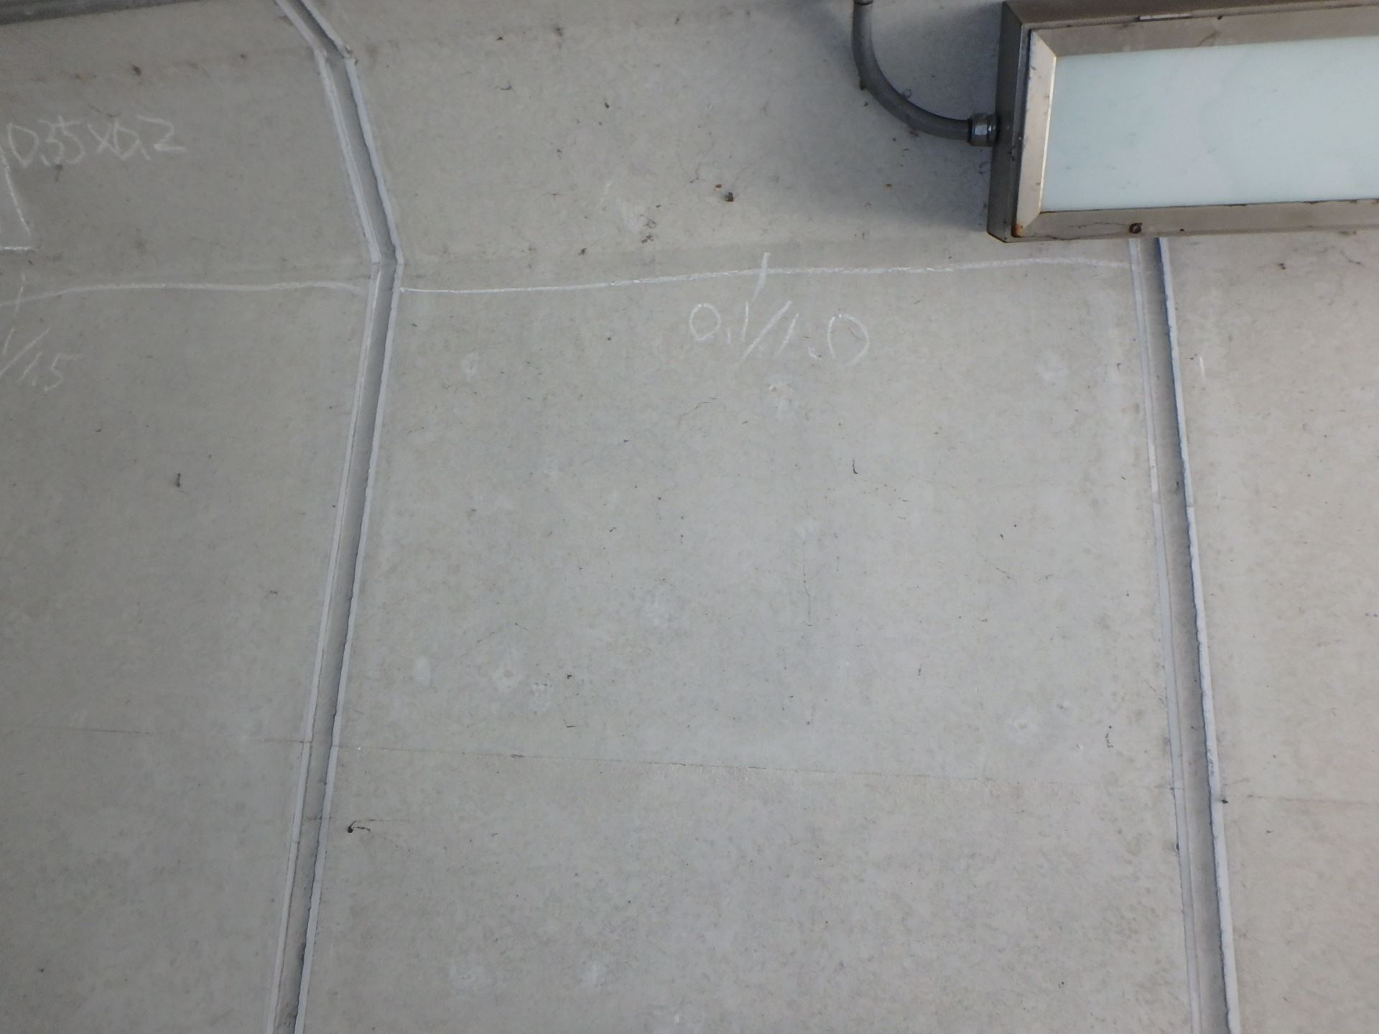 側壁0901 ひびわれ(W=0.1mm) |  |  |  | 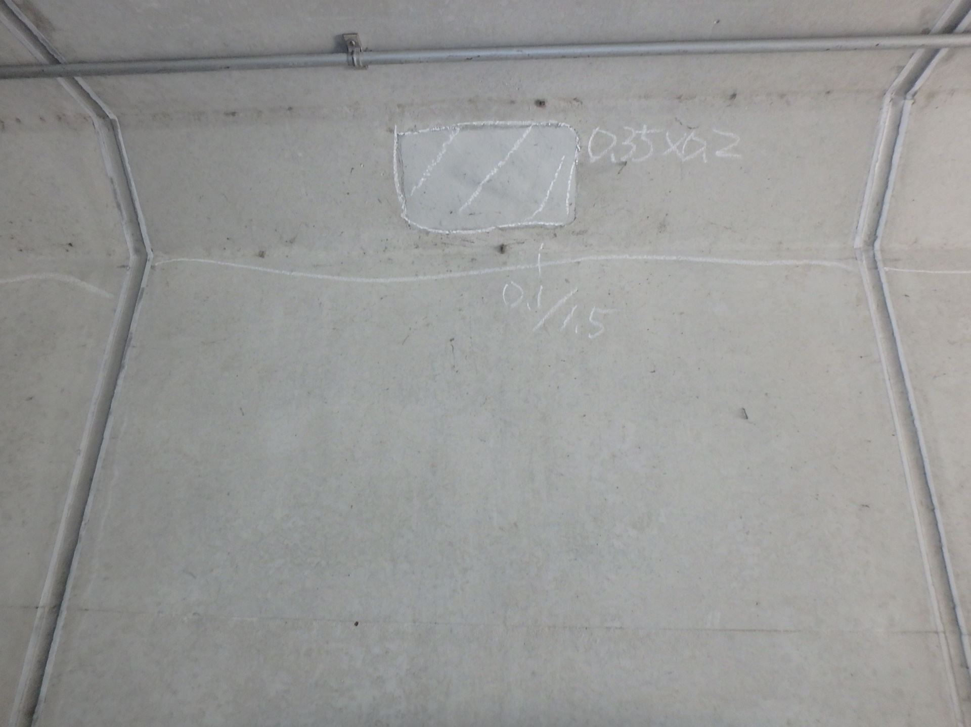 側壁1001 うき、ひびわれ(W=0.1mm)

写真36
カルバート本体 | 【判定区分： | Ⅰ | 】 | カルバート本体 | 【判定区分： | Ⅰ | 】
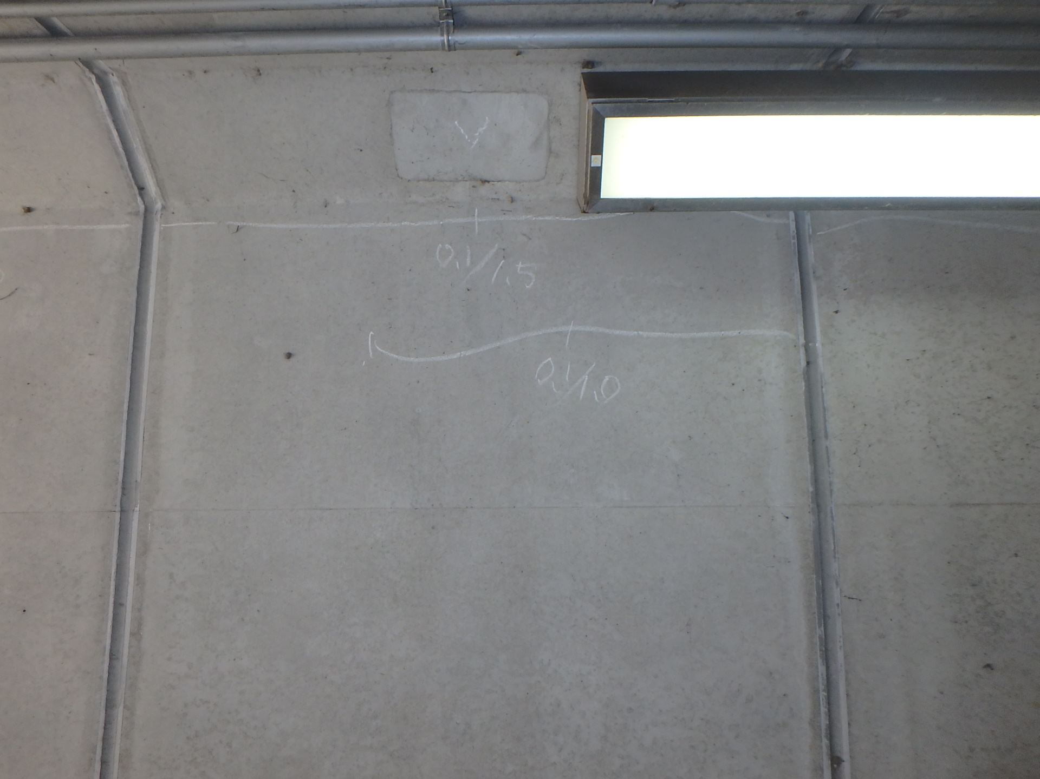 側壁1002 ひびわれ(W=0.1mm) |  |  |  | 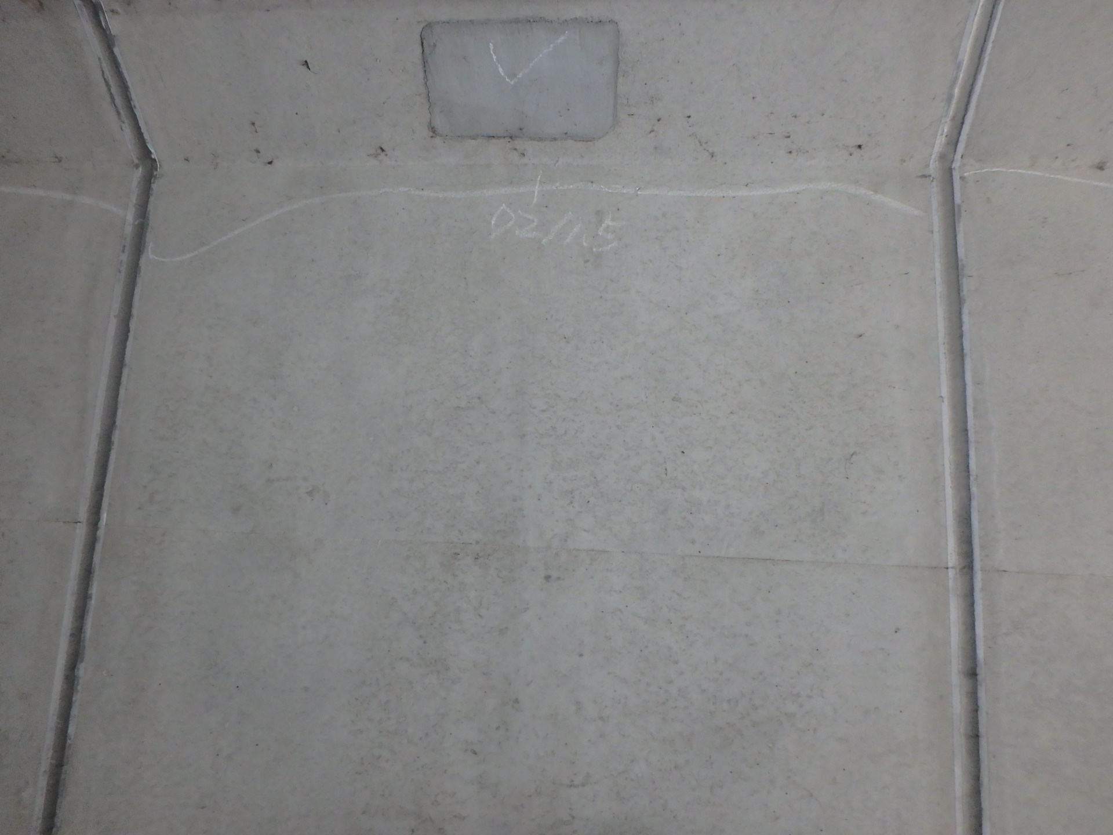 側壁1101 ひびわれ(W=0.2mm)
写真35

カルバート様式 2P010
状況写真（損傷状況） |  |  |  |  |  |  |  | 様式（その２）

○部材単位の判定区分がⅡ、Ⅲ又はⅣの場合には、直接関連する不具合の写真を記載のこと。
○写真は、不具合の程度が分かるように添付すること。
カルバート本体 | 【判定区分： | Ⅰ | 】 | カルバート本体 | 【判定区分： | Ⅰ | 】
写真37
写真38
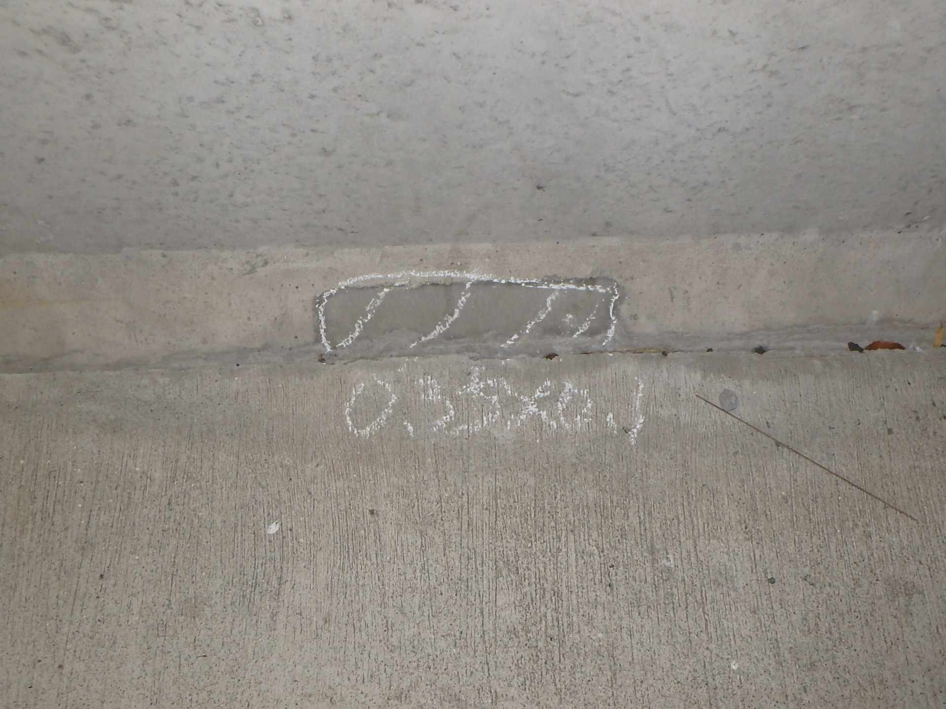 側壁1202 うき |  |  |  | 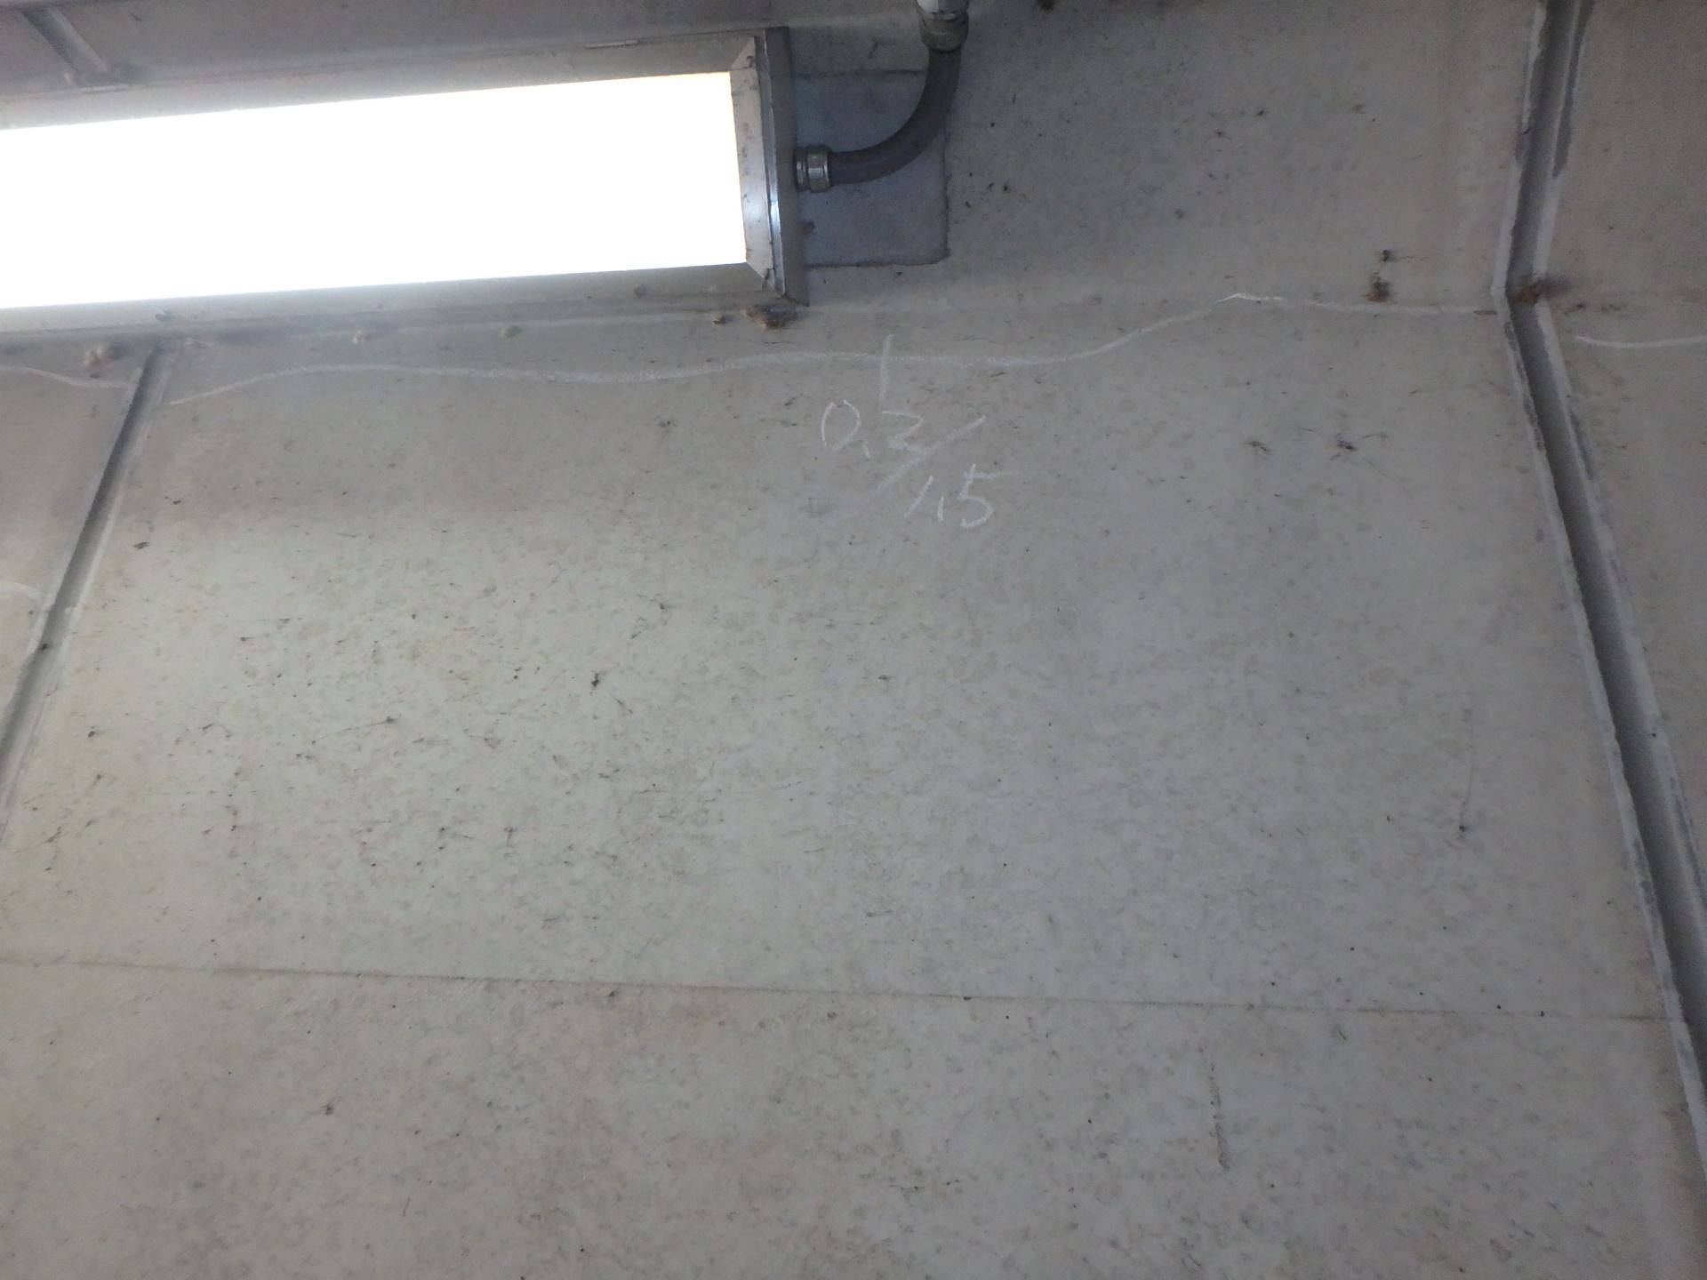 側壁1202 ひびわれ(W=0.2mm)

写真39
写真40
カルバート本体 | 【判定区分： | Ⅰ | 】 | カルバート本体 | 【判定区分： | Ⅰ | 】
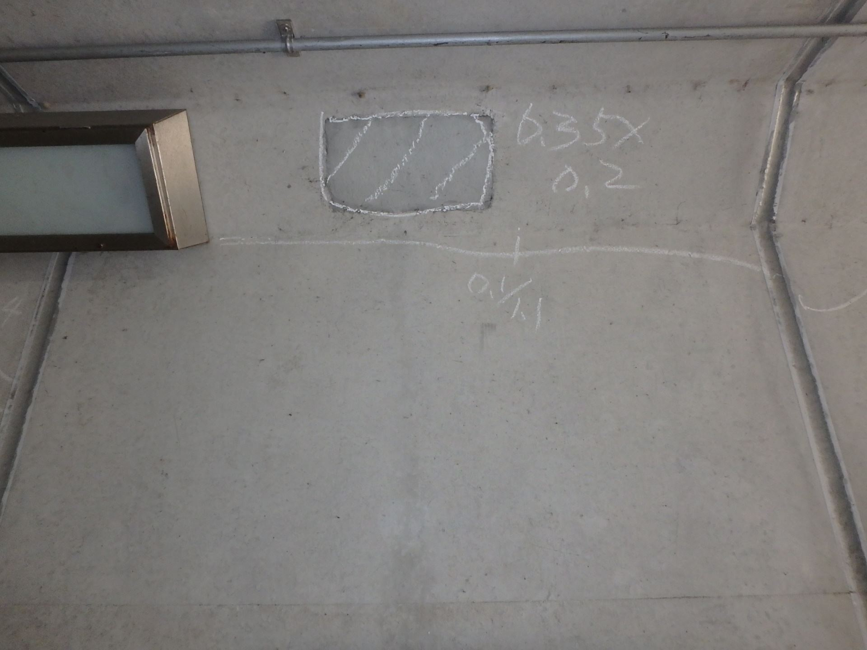 側壁1201 うき、ひびわれ(W=0.1mm) |  |  |  | 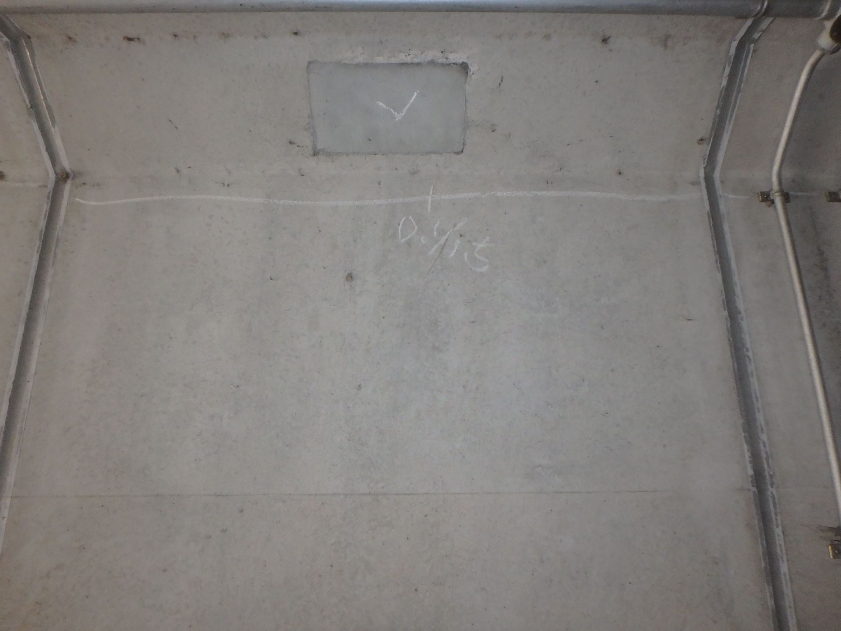 側壁1302 ひびわれ(W=0.1mm)

カルバート様式 2P011
状況写真（損傷状況） |  |  |  |  |  |  |  | 様式（その２）

○部材単位の判定区分がⅡ、Ⅲ又はⅣの場合には、直接関連する不具合の写真を記載のこと。
○写真は、不具合の程度が分かるように添付すること。
カルバート本体 | 【判定区分： | Ⅰ | 】 | カルバート本体 | 【判定区分： | Ⅰ | 】
写真41
写真42
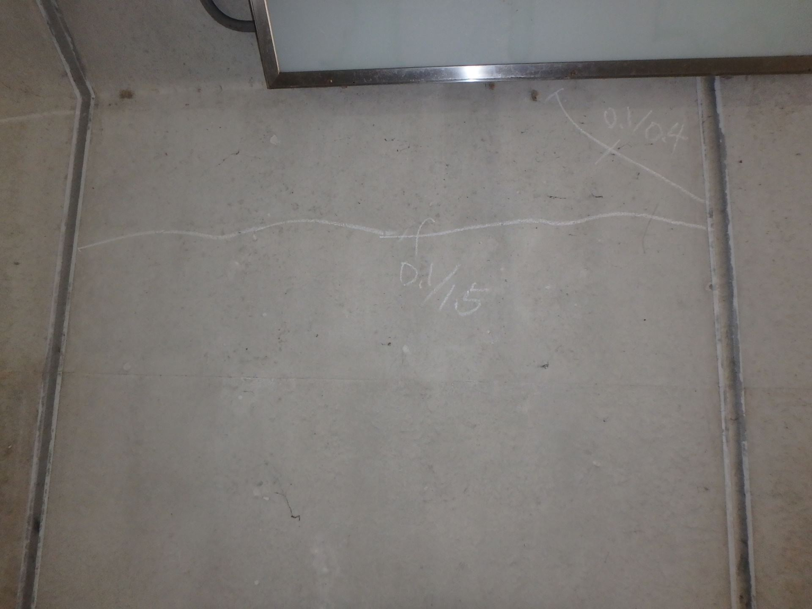 側壁1301 ひびわれ(W=0.1mm) |  |  |  | 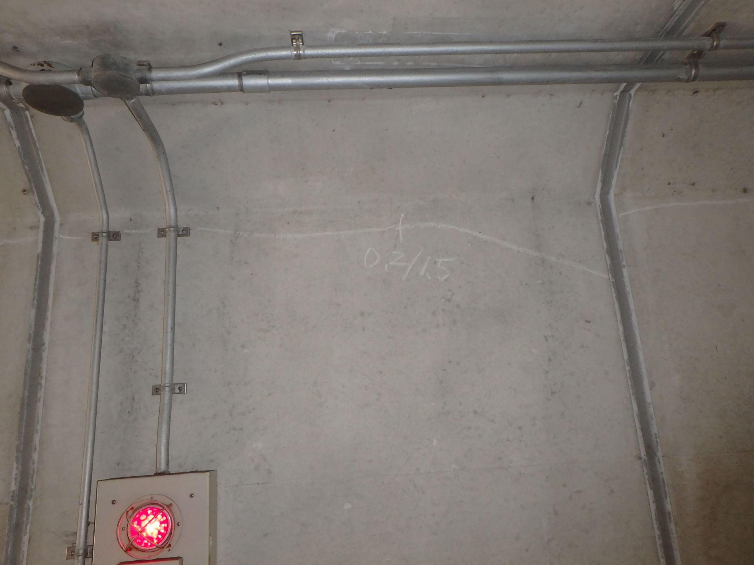 側壁1402 ひびわれ(W=0.2mm)

写真43
写真44
カルバート本体 | 【判定区分： | Ⅰ | 】 | カルバート本体 | 【判定区分： | Ⅰ | 】
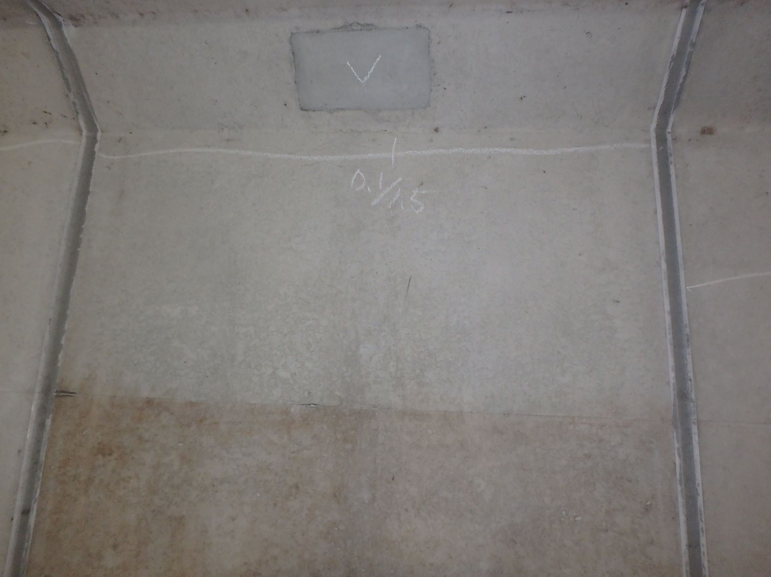 側壁1401 ひびわれ(W=0.1mm) |  |  |  | 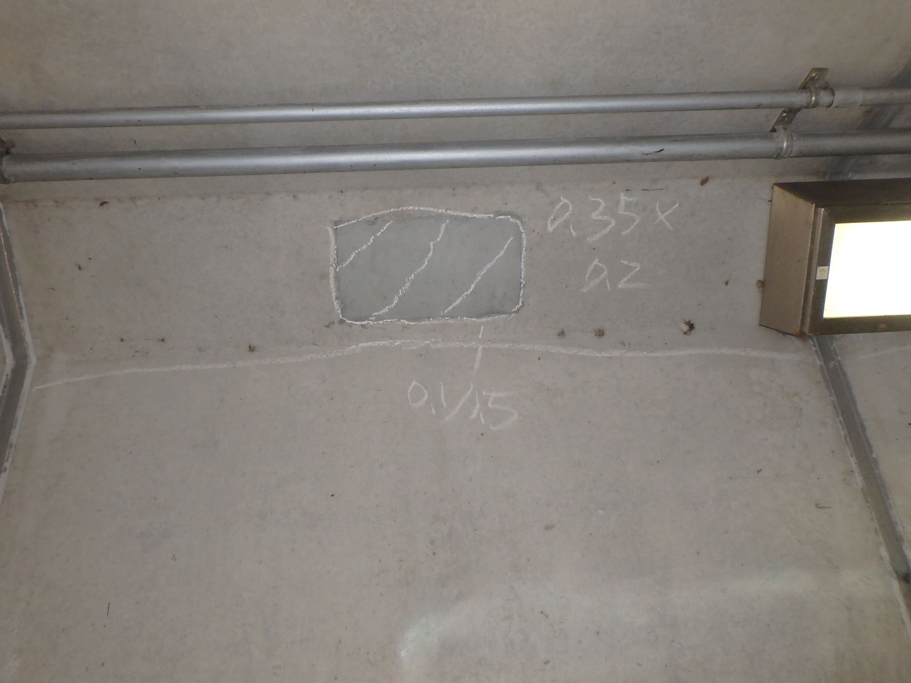 側壁1502 ひびわれ(W=0.2mm)

カルバート様式 2P012
状況写真（損傷状況） |  |  |  |  |  |  |  | 様式（その２）

○部材単位の判定区分がⅡ、Ⅲ又はⅣの場合には、直接関連する不具合の写真を記載のこと。
○写真は、不具合の程度が分かるように添付すること。
カルバート本体 | 【判定区分： | Ⅰ | 】 |  | 【判定区分： | Ⅰ | 】
写真45
写真46
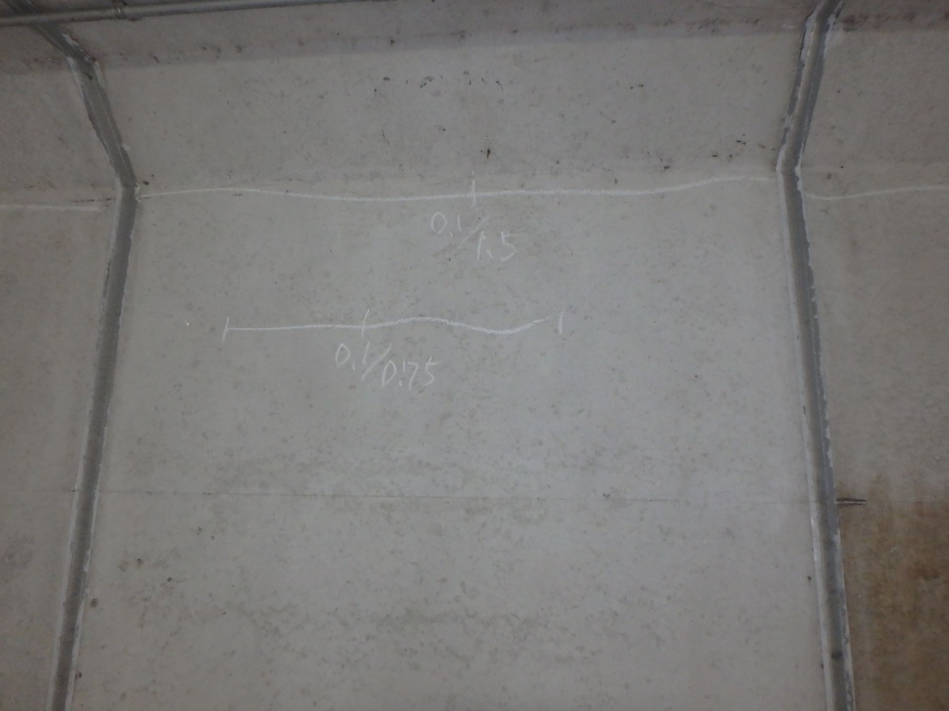 側壁1501 ひびわれ(W=0.1mm) |  |  |  | 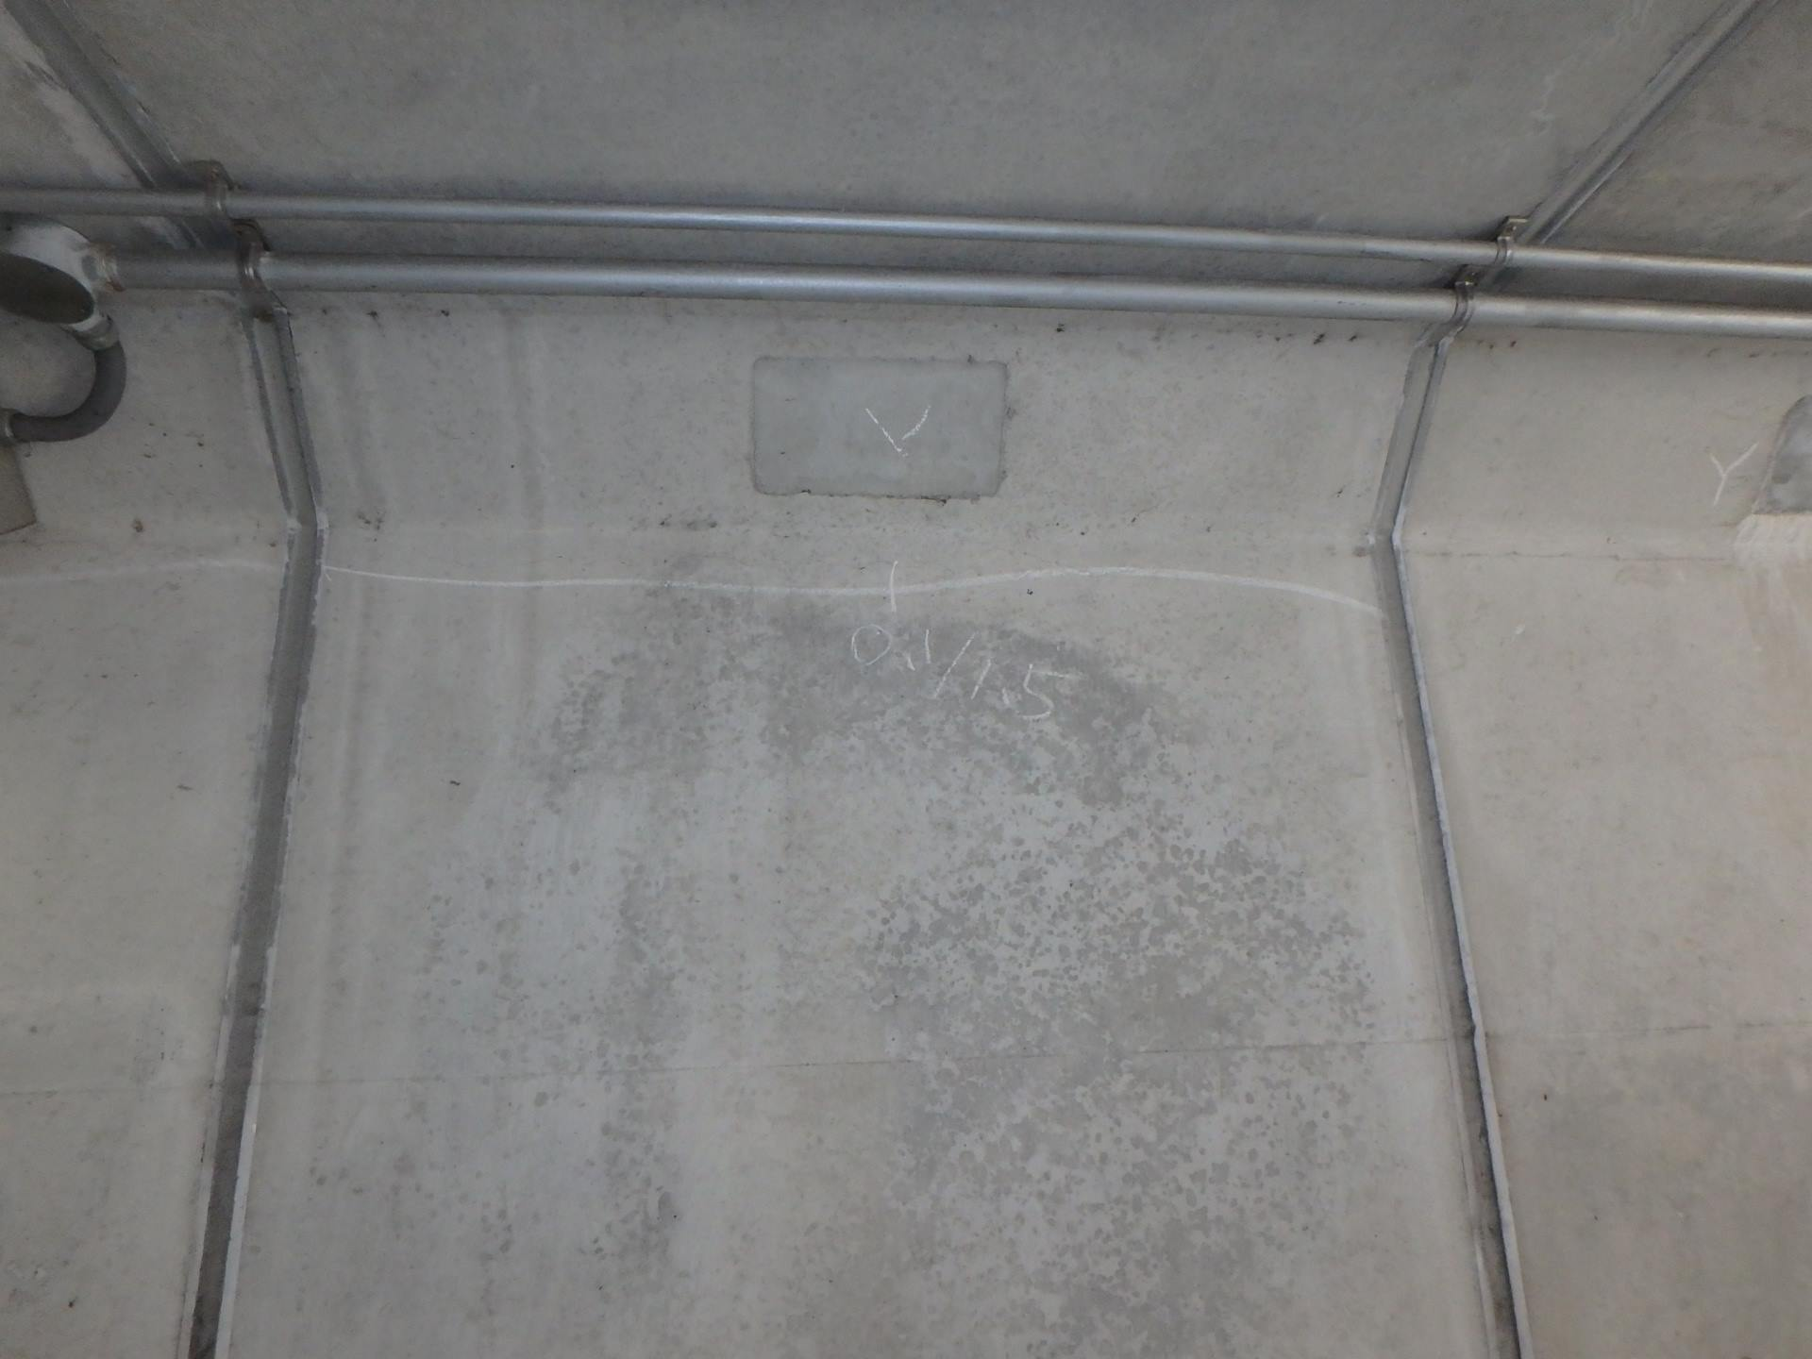 側壁1602 ひびわれ(W=0.1mm)

写真47
写真48
カルバート本体 | 【判定区分： | Ⅰ | 】 | カルバート本体 | 【判定区分： | Ⅰ | 】
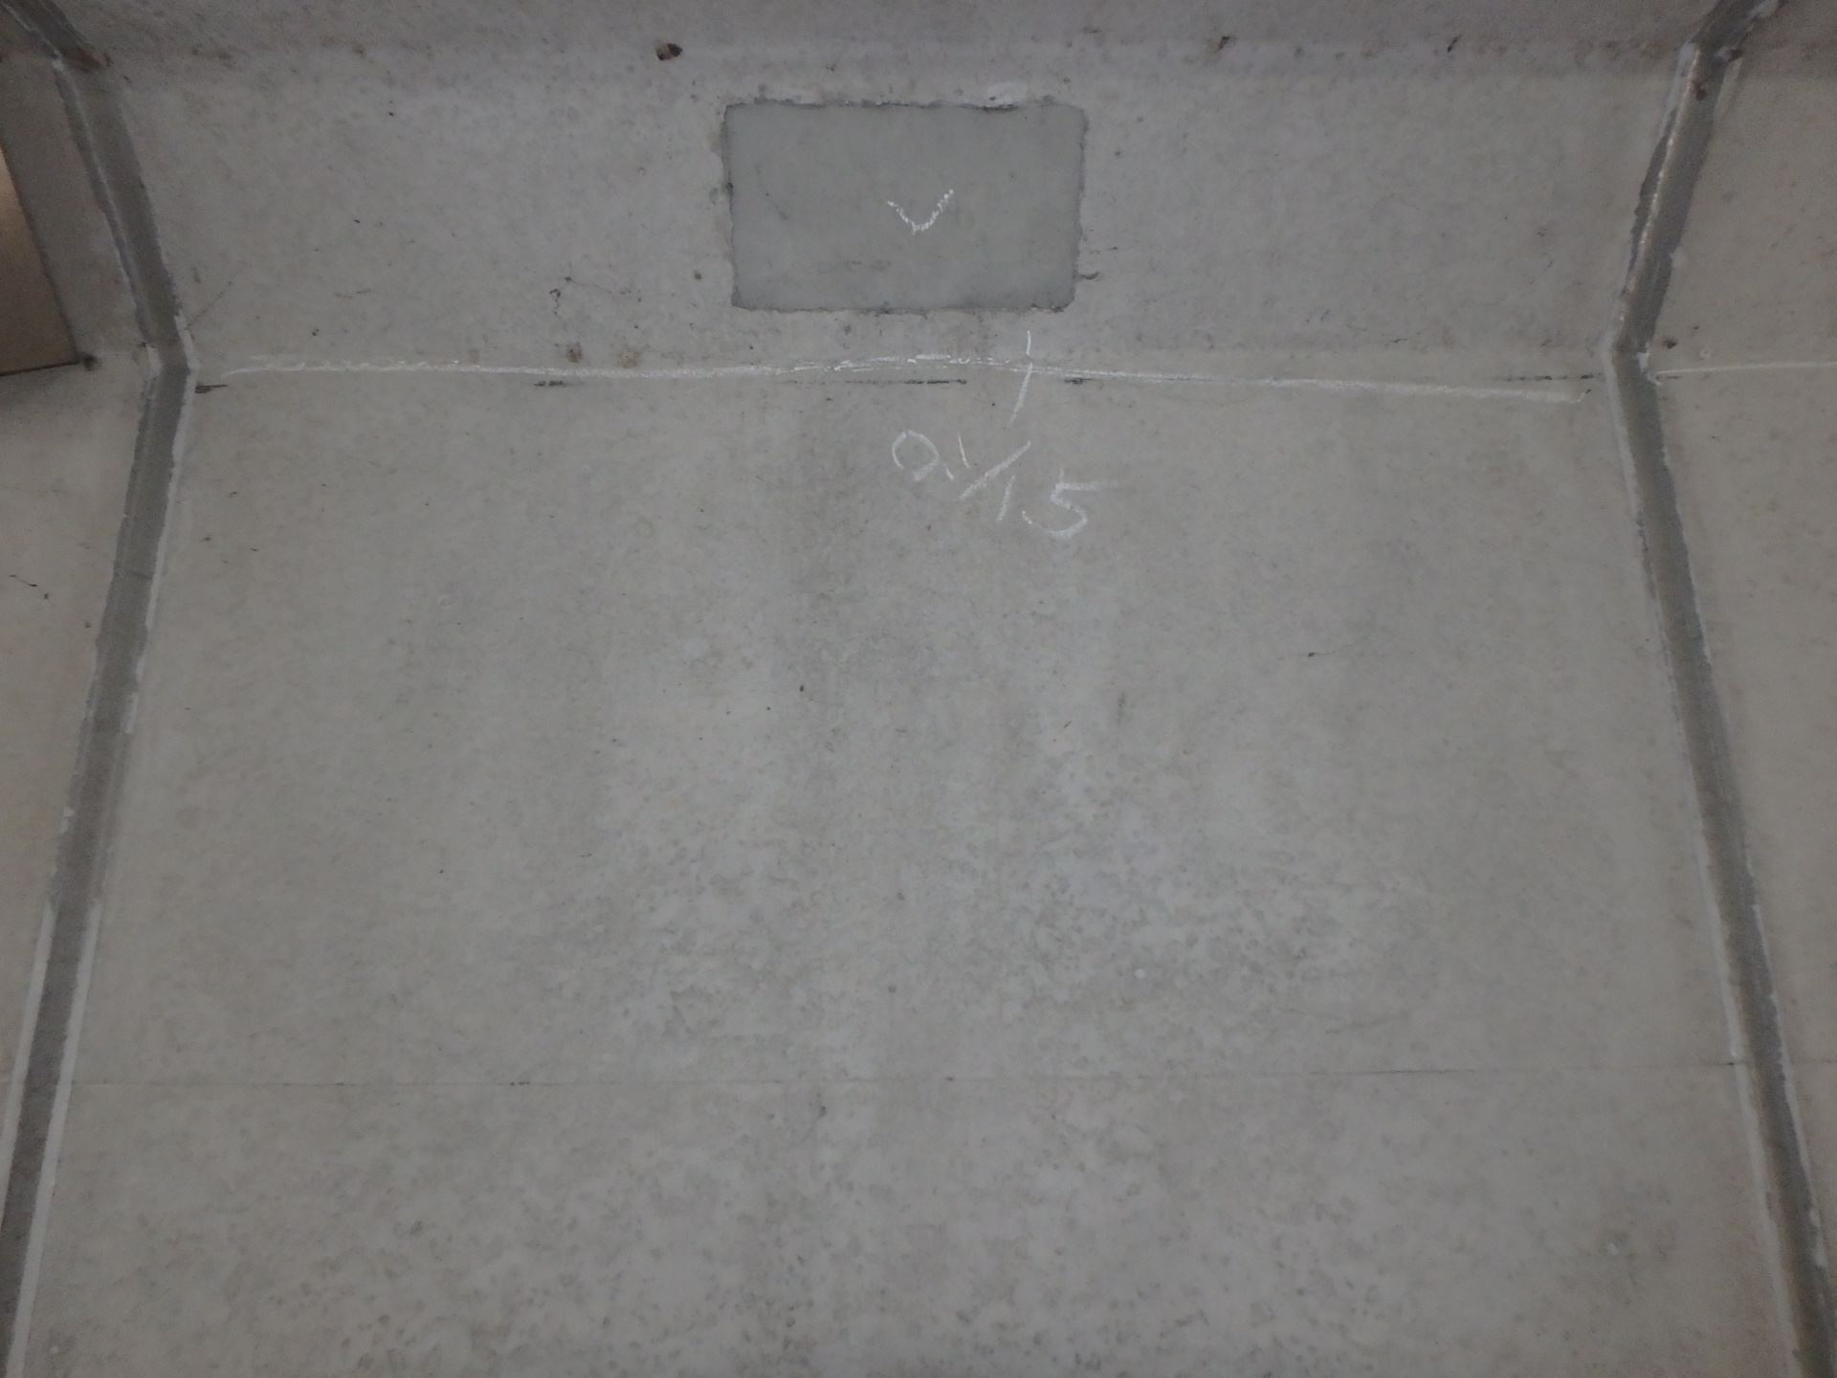 側壁1601 ひびわれ(W=0.1mm) |  |  |  | 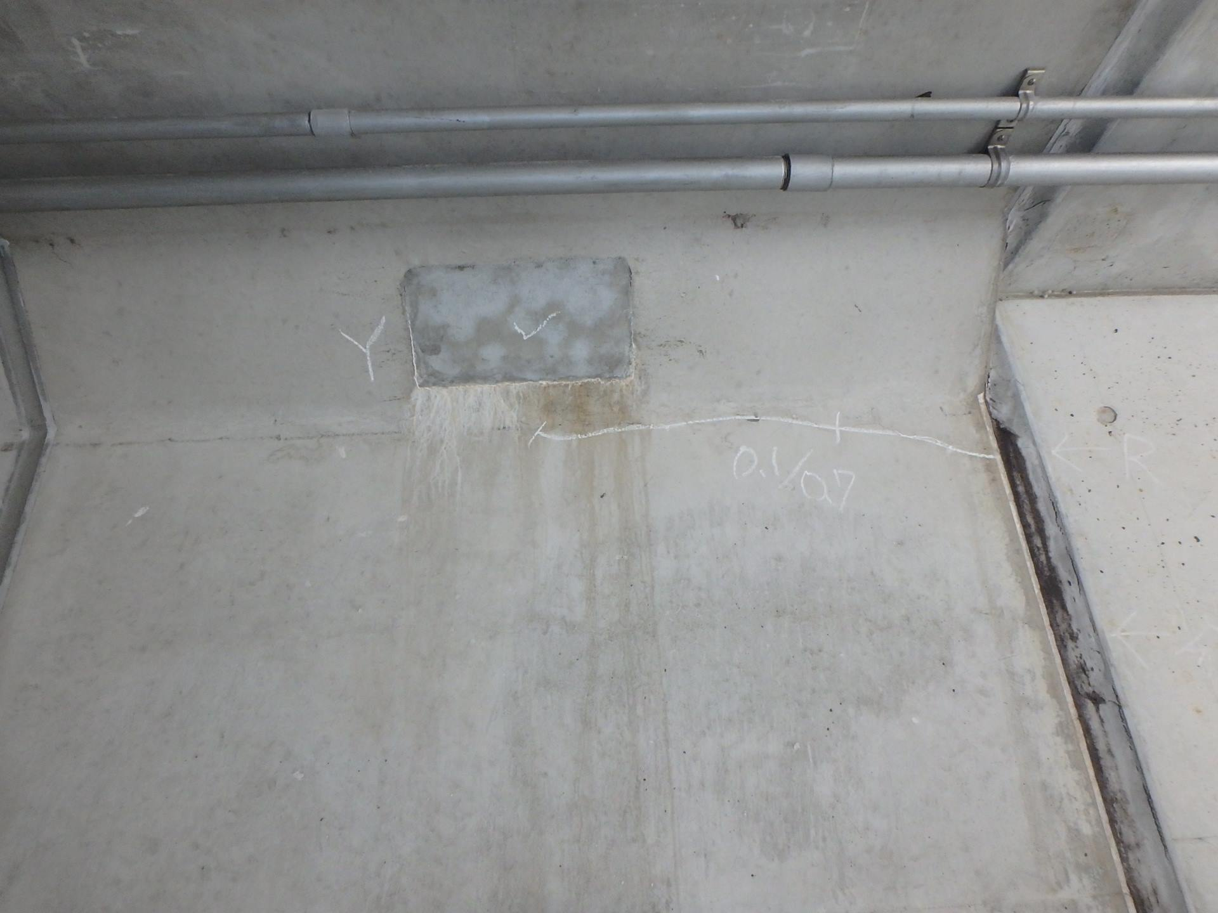 側壁1702 ひびわれ(W=0.2mm)、遊離石灰

カルバート様式 2P013
状況写真（損傷状況） |  |  |  |  |  |  |  | 様式（その２）

○部材単位の判定区分がⅡ、Ⅲ又はⅣの場合には、直接関連する不具合の写真を記載のこと。
○写真は、不具合の程度が分かるように添付すること。
カルバート本体 | 【判定区分： | Ⅰ | 】 | カルバート本体 | 【判定区分： | Ⅰ | 】
写真49
写真50
側壁1701 ひびわれ(W=0.1mm) |  |  |  | 側壁1801 漏水

写真51
写真52
カルバート本体 | 【判定区分： | Ⅱ | 】 | カルバート本体 | 【判定区分： | Ⅱ | 】
頂版18 ひびわれ(W=0.5mm) |  |  |  | 頂版18 ひびわれ(W=0.5mm)

カルバート様式 2P014
状況写真（損傷状況） |  |  |  |  |  |  |  | 様式（その２）

○部材単位の判定区分がⅡ、Ⅲ又はⅣの場合には、直接関連する不具合の写真を記載のこと。
○写真は、不具合の程度が分かるように添付すること。
カルバート本体 | 【判定区分： | Ⅱ | 】 | カルバート本体 | 【判定区分： | Ⅱ | 】
写真53
写真54
側壁2302 ひびわれ(W=1.0mm) |  |  |  | 頂版23 ひびわれ(W=0.3mm)

写真55
写真56
カルバート本体 | 【判定区分： | Ⅱ | 】 | カルバート本体 | 【判定区分： | Ⅱ | 】
側壁2301 ひびわれ(W=2.2mm) |  |  |  | 側壁2301 ひびわれ(W=2.2mm)

カルバート様式 2P015
状況写真（損傷状況） |  |  |  |  |  |  |  | 様式（その２）

○部材単位の判定区分がⅡ、Ⅲ又はⅣの場合には、直接関連する不具合の写真を記載のこと。
○写真は、不具合の程度が分かるように添付すること。
カルバート本体 | 【判定区分： | Ⅰ | 】 | カルバート本体 | 【判定区分： | Ⅱ | 】
写真57
写真58
 |  |  |  | 頂版23 欠損

写真59
写真60
ウイング | 【判定区分： | Ⅱ | 】 | 継手 | 【判定区分： | Ⅱ | 】
側壁2302（ウイング部） ひびわれ(=1.0mm) |  |  |  | 遊間部0302 漏水

カルバート様式 2P016
状況写真（損傷状況） |  |  |  |  |  |  |  | 様式（その２）

○部材単位の判定区分がⅡ、Ⅲ又はⅣの場合には、直接関連する不具合の写真を記載のこと。
○写真は、不具合の程度が分かるように添付すること。
継手 | 【判定区分： | Ⅱ | 】 | 継手 | 【判定区分： | Ⅱ | 】
写真61
写真62
遊間部0402 目地材の脱落 |  |  |  | 遊間部1202 舗装継手部の漏水

写真63
写真64
継手 | 【判定区分： | Ⅱ | 】 | 継手 | 【判定区分： | Ⅱ | 】
遊間部1702 漏水 |  |  |  | 遊間部1702 目地材の劣化

カルバート様式 2P017
状況写真（損傷状況） |  |  |  |  |  |  |  | 様式（その２）

○部材単位の判定区分がⅡ、Ⅲ又はⅣの場合には、直接関連する不具合の写真を記載のこと。
○写真は、不具合の程度が分かるように添付すること。
その他 | 【判定区分： | Ⅱ | 】 | その他 | 【判定区分： | Ⅱ | 】
写真65
写真66
側壁0102 手すり支柱の腐食 |  |  |  | スロープ01 ひびわれ(W=2.2mm)

写真67
写真68
その他 | 【判定区分： | Ⅱ | 】 | その他 | 【判定区分： | Ⅰ | 】
スロープ01 ひびわれ(W=2.2mm) |  |  |  | スロープ01 さび汁

カルバート様式 2P018
状況写真（損傷状況） |  |  |  |  |  |  |  | 様式（その２）

○部材単位の判定区分がⅡ、Ⅲ又はⅣの場合には、直接関連する不具合の写真を記載のこと。
○写真は、不具合の程度が分かるように添付すること。
その他 | 【判定区分： | Ⅰ | 】 | その他 | 【判定区分： | Ⅱ | 】
写真69
写真70
スロープ01 植生 |  |  |  | スロープ02 ひびわれ(W=4.0mm)

写真71
写真72
その他 | 【判定区分： | Ⅰ | 】 | その他 | 【判定区分： | Ⅱ | 】
舗装03 植生 |  |  |  | 側壁0301 ボルトの脱落

カルバート様式 2P019
状況写真（損傷状況） |  |  |  |  |  |  |  | 様式（その２）

○部材単位の判定区分がⅡ、Ⅲ又はⅣの場合には、直接関連する不具合の写真を記載のこと。
○写真は、不具合の程度が分かるように添付すること。
その他 | 【判定区分： | Ⅱ | 】 | その他 | 【判定区分： | Ⅱ | 】
写真73
写真74
スロープ04 ひびわれ(W=10.0mm) |  |  |  | スロープ04 ひびわれ(W=10.0mm)

写真75
写真76
その他 | 【判定区分： | Ⅱ | 】 | その他 | 【判定区分： | Ⅱ | 】
スロープ05 ひびわれ(W=1.0mm) |  |  |  | 側壁0502 手すり支柱の腐食

カルバート様式 2P020
状況写真（損傷状況） |  |  |  |  |  |  |  | 様式（その２）

○部材単位の判定区分がⅡ、Ⅲ又はⅣの場合には、直接関連する不具合の写真を記載のこと。
○写真は、不具合の程度が分かるように添付すること。
その他 | 【判定区分： | Ⅰ | 】 | その他 | 【判定区分： | Ⅱ | 】
写真77
写真78
側壁0602 照明カバー 腐食 |  |  |  | 舗装06 ひびわれ(W=5.0mm)

写真79
写真80
その他 | 【判定区分： | Ⅱ | 】 | その他 | 【判定区分： | Ⅱ | 】
舗装07 漏水 |  |  |  | スロープ19 排水溝 土砂詰まり

カルバート様式 2P021
状況写真（損傷状況） |  |  |  |  |  |  |  | 様式（その２）

○部材単位の判定区分がⅡ、Ⅲ又はⅣの場合には、直接関連する不具合の写真を記載のこと。
○写真は、不具合の程度が分かるように添付すること。
その他 | 【判定区分： | Ⅱ | 】 | その他 | 【判定区分： | Ⅰ | 】
写真81
写真82
スロープ19 ひびわれ(W=3.0mm) |  |  |  | スロープ19 植生

写真83
写真84
 | 【判定区分： | Ⅱ | 】 | その他 | 【判定区分： | Ⅱ | 】
スロープ22 ひびわれ(W=3.0mm) |  |  |  | スロープ22 ひびわれ(W=3.0mm)

カルバート様式 2P022
状況写真（損傷状況） |  |  |  |  |  |  |  | 様式（その２）

○部材単位の判定区分がⅡ、Ⅲ又はⅣの場合には、直接関連する不具合の写真を記載のこと。
○写真は、不具合の程度が分かるように添付すること。
その他 | 【判定区分： | Ⅰ | 】 | その他 | 【判定区分： | Ⅱ | 】
写真85
写真86
頂版18 添架物の汚れ |  |  |  | スロープ24 排水溝 土砂詰まり

写真87
その他 | 【判定区分： | Ⅰ | 】 |  | 【判定区分： |  | 】
スロープ87 植生

カルバート様式 3P001
概要図（損傷状況） |  |  |  |  |  |  |  | 様式（その3）

大型カルバート名 | 瀬戸地下道（1） | 路線種類 | 国 | 点検員 | （株）建設技術研究所 井上,田中,井川 | 管理者 | 柳井土木建築事務所
 |  | 路線名 | 437号 | 調査員 |  | 点検年月日 | 2017.4.25

概要図
注）各写真の判定区分では、
・ひびわれ幅W≦0.2mm ：Ⅰ
・ひびわれ幅W＞0.2mm ：Ⅱ

○様式（その2）に写真を貼り付けた箇所については、全て概要図上に位置を落とすこと。

カルバート様式 3P002
概要図（損傷状況） |  |  |  |  |  |  |  | 様式（その3）

大型カルバート名 | 瀬戸地下道（1） | 路線種類 | 国 | 点検員 | （株）建設技術研究所 井上,田中,井川 | 管理者 | 柳井土木建築事務所
 |  | 路線名 | 437号 | 調査員 |  | 点検年月日 | 2017.4.25

概要図
注）各写真の判定区分では、
・ひびわれ幅W≦0.2mm ：Ⅰ
・ひびわれ幅W＞0.2mm ：Ⅱ

○様式（その2）に写真を貼り付けた箇所については、全て概要図上に位置を落とすこと。

カルバート様式 3P003
概要図（損傷状況） |  |  |  |  |  |  |  | 様式（その3）

大型カルバート名 | 瀬戸地下道（1） | 路線種類 | 国 | 点検員 | （株）建設技術研究所 井上,田中,井川 | 管理者 | 柳井土木建築事務所
 |  | 路線名 | 437号 | 調査員 |  | 点検年月日 | 2017.4.25

概要図

注）各写真の判定区分では、
・ひびわれ幅W≦0.2mm ：Ⅰ
・ひびわれ幅W＞0.2mm ：Ⅱ

○様式（その2）に写真を貼り付けた箇所については、全て概要図上に位置を落とすこと。

